Moms Love
с 12.08 по 18.08.2026 г. включительно
МАТРАСЫ MOM'S LOVE (МАМС ЛАВ)- КОЛЛЕКЦИЯ ДЕТСКИХ МАТРАСОВ
Информация о коллекции | https://disk.yandex.ru/d/shVKEMDBNOZjvw
Baby (Бэйби) | Состав | Наименование МЦ | Размер |  | Розничная цена до скидки | Скидка роз. | Розничная цена | Оптовая цена
 | 1. Натуральный хлопковый чехол, стеганый на полиэфирном волокне 2. Безопасный материал Periotek® Form h ≈ 7 см max нагрузка: 60 кг расширенная гарантия: 36 месяцев жесткость: выше средней тип матраса: односторонний | Матрас 120*060 Mom's Love Baby | 120 | 60 | 6,925 | 31% | 4,778 | 3,175
 |  | Матрас 120*065 Mom's Love Baby | 120 | 65 | 9,426 | 31% | 6,504 | 4,314
 |  | Матрас 125*065 Mom's Love Baby | 125 | 65 | 9,426 | 31% | 6,504 | 4,314
 |  | Матрас 140*070 Mom's Love Baby | 140 | 70 | 10,523 | 31% | 7,261 | 4,823
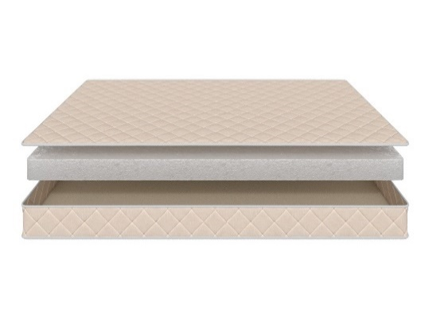
 |  | Матрас 145*060 Mom's Love Baby | 145 | 60 | 10,336 | 31% | 7,132 | 4,738
 |  | Матрас 150*060 Mom's Love Baby | 150 | 60 | 10,336 | 31% | 7,132 | 4,738
 |  | Матрас 160*070 Mom's Love Baby | 160 | 70 | 10,646 | 31% | 7,346 | 4,877
 |  | Матрас 175*075 Mom's Love Baby | 175 | 75 | 10,956 | 31% | 7,560 | 5,030
 |  | Матрас 160*080 Mom's Love Baby Матрас 180*080 Mom's Love Baby | 160 180 | 80 | 11,266 | 31% | 7,774 | 5,168
 |  | Матрас 180*090 Mom's Love Baby | 180 | 90 | 12,486 | 31% | 8,615 | 5,723
 |  | Матрас 190*080 Mom's Love Baby Матрас 195*080 Mom's Love Baby Матрас 200*080 Mom's Love Baby | 190 195 200 | 80 | 11,349 | 31% | 7,831 | 5,201
 |  | Матрас 190*090 Mom's Love Baby Матрас 195*090 Mom's Love Baby Матрас 200*090 Mom's Love Baby | 190 195 200 | 90 | 12,569 | 31% | 8,673 | 5,760
Young (Янг) | Состав | Наименование МЦ | Размер |  | Розничная цена до скидки | Скидка роз. | Розничная цена | Оптовая цена
 | 1. Натуральный хлопковый чехол, стеганый на полиэфирном волокне 2. Пена AirFoam Technology 3. Войлок 4. Пружинная система Mini Pocket h-7,5 cm 5. Усиление по периметру h ≈ 13 см max нагрузка: 90 кг расширенная гарантия: 36 месяцев жесткость: средняя тип матраса: двусторонний | Матрас 120*060 Mom's Love Young | 120 | 60 | 11,908 | 31% | 8,217 | 5,309
 |  | Матрас 120*065 Mom's Love Young | 120 | 65 | 12,713 | 31% | 8,772 | 5,670
 |  | Матрас 125*065 Mom's Love Young | 125 | 65 | 12,713 | 31% | 8,772 | 5,670
 |  | Матрас 140*070 Mom's Love Young | 140 | 70 | 14,988 | 31% | 10,342 | 6,674
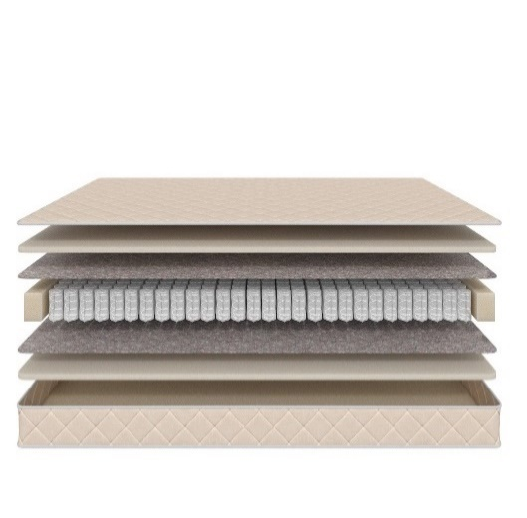
 |  | Матрас 145*060 Mom's Love Young | 145 | 60 | 13,913 | 31% | 9,600 | 6,197
 |  | Матрас 150*060 Mom's Love Young | 150 | 60 | 13,913 | 31% | 9,600 | 6,197
 |  | Матрас 160*070 Mom's Love Young | 160 | 70 | 16,145 | 31% | 11,140 | 7,193
 |  | Матрас 175*075 Mom's Love Young | 175 | 75 | 18,130 | 31% | 12,510 | 8,079
 |  | Матрас 160*080 Mom's Love Young Матрас 180*080 Mom's Love Young | 160 180 | 80 | 19,556 | 31% | 13,494 | 8,716
 |  | Матрас 180*090 Mom's Love Young | 180 | 90 | 21,830 | 31% | 15,063 | 9,728
 |  | Матрас 190*080 Mom's Love Young Матрас 195*080 Mom's Love Young Матрас 200*080 Mom's Love Young | 190 195 200 | 80 | 20,280 | 31% | 13,993 | 9,034
 |  | Матрас 190*090 Mom's Love Young Матрас 195*090 Mom's Love Young Матрас 200*090 Mom's Love Young | 190 195 200 | 90 | 22,678 | 31% | 15,648 | 10,102
Junior (Джуниор) | Состав | Наименование МЦ | Размер |  | Розничная цена до скидки | Скидка роз. | Розничная цена | Оптовая цена
 | 1. Натуральный хлопковый чехол, стеганый на полиэфирном волокне 2. Кокосовая плита 3. Пружинная система Mini Pocket h-7,5 cm 4. Усиление по периметру h ≈ 12 см max нагрузка: 90 кг расширенная гарантия: 36 месяцев жесткость: выше средней тип матраса: двусторонний | Матрас 120*060 Mom's Love Junior | 120 | 60 | 10,833 | 31% | 7,475 | 4,825
 |  | Матрас 120*065 Mom's Love Junior | 120 | 65 | 12,259 | 31% | 8,459 | 5,466
 |  | Матрас 125*065 Mom's Love Junior | 125 | 65 | 12,259 | 31% | 8,459 | 5,466
 |  | Матрас 140*070 Mom's Love Junior | 140 | 70 | 13,499 | 31% | 9,314 | 6,018
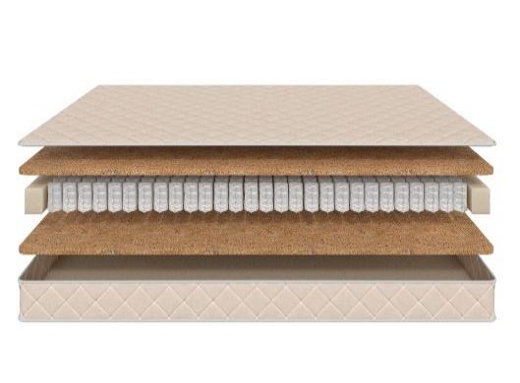
 |  | Матрас 145*060 Mom's Love Junior | 145 | 60 | 12,320 | 31% | 8,501 | 5,493
 |  | Матрас 150*060 Mom's Love Junior | 150 | 60 | 12,320 | 31% | 8,501 | 5,493
 |  | Матрас 160*070 Mom's Love Junior | 160 | 70 | 14,348 | 31% | 9,900 | 6,392
 |  | Матрас 175*075 Mom's Love Junior | 175 | 75 | 16,166 | 31% | 11,155 | 7,209
 |  | Матрас 160*080 Mom's Love Junior Матрас 180*080 Mom's Love Junior | 160 180 | 80 | 17,324 | 31% | 11,954 | 7,716
 |  | Матрас 180*090 Mom's Love Junior | 180 | 90 | 19,349 | 31% | 13,351 | 8,615
 |  | Матрас 190*080 Mom's Love Junior Матрас 195*080 Mom's Love Junior Матрас 200*080 Mom's Love Junior | 190 195 200 | 80 | 18,068 | 31% | 12,467 | 8,041
 |  | Матрас 190*090 Mom's Love Junior Матрас 195*090 Mom's Love Junior Матрас 200*090 Mom's Love Junior | 190 195 200 | 90 | 20,196 | 31% | 13,935 | 8,994
Teenager (Тинэйджер) | Состав | Наименование МЦ | Размер |  | Розничная цена до скидки | Скидка роз. | Розничная цена | Оптовая цена
 | 1. Натуральный хлопковый чехол, стеганый на полиэфирном волокне 2. Кокосовая плита 3. Пружинная система Pocket h-12 cm 4. Усиление по периметру h ≈ 15 см max нагрузка: 90 кг расширенная гарантия: 36 месяцев жесткость: выше средней тип матраса: двусторонний | Матрас 120*060 Mom's Love Teenager | 120 | 60 | 12,341 | 31% | 8,515 | 5,503
 |  | Матрас 120*065 Mom's Love Teenager | 120 | 65 | 14,140 | 31% | 9,757 | 6,292
 |  | Матрас 125*065 Mom's Love Teenager | 125 | 65 | 14,140 | 31% | 9,757 | 6,292
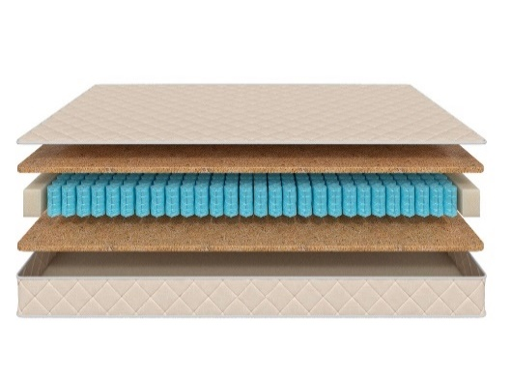
 |  | Матрас 140*070 Mom's Love Teenager | 140 | 70 | 15,608 | 31% | 10,770 | 6,951
 |  | Матрас 145*060 Mom's Love Teenager | 145 | 60 | 14,284 | 31% | 9,856 | 6,368
 |  | Матрас 150*060 Mom's Love Teenager | 150 | 60 | 14,284 | 31% | 9,856 | 6,368
 |  | Матрас 160*070 Mom's Love Teenager | 160 | 70 | 16,828 | 31% | 11,611 | 7,491
 |  | Матрас 175*075 Mom's Love Teenager | 175 | 75 | 19,163 | 31% | 13,222 | 8,539
 |  | Матрас 160*080 Mom's Love Teenager Матрас 180*080 Mom's Love Teenager | 160 180 | 80 | 19,906 | 31% | 13,735 | 8,864
 |  | Матрас 180*090 Mom's Love Teenager | 180 | 90 | 21,168 | 31% | 14,606 | 9,431
 |  | Матрас 190*080 Mom's Love Teenager Матрас 195*080 Mom's Love Teenager Матрас 200*080 Mom's Love Teenager | 190 195 200 | 80 | 19,804 | 31% | 13,665 | 8,816
 |  | Матрас 190*090 Mom's Love Teenager Матрас 195*090 Mom's Love Teenager Матрас 200*090 Mom's Love Teenager | 190 195 200 | 90 | 21,934 | 31% | 15,134 | 9,771
1. Допустимое отклонение в габаритах матраса (ШхГхВ) +/- 1,5 см
2. Гарантия по ТУ: 18 мес.
3. Декларация по ссылке | https://disk.yandex.ru/d/-Mj2XLVSSKAg0Q
4. Расширенная гарантия действует при покупке с чехлом
5. Матрасы доступны в нестандартных размерах. Более подробную информацию смотреть в инструкции по нестандартам.

почта для приёма заказов | хххх@ххх.ru
номер телефона службы сервиса | 8800

SCANDI
с 12.08 по 18.08.2026 г. включительно
КОЛЛЕКЦИЯ SCANDI (СКАНДИ)- ШВЕДСКОЕ КАЧЕСТВО, ДОСТУПНЫЕ ЦЕНЫ И КОМПАКТНАЯ УПАКОВКА кратность 2 шт. ВАЖНО! Матрасы изготавливаются только в стандартных размерах согласно прайс-листа.
Информация о коллекции | https://disk.yandex.ru/d/YSAWg2XUJEL-Yw
Lindome (Линдом) двойное сложение + скрутка | Состав | Наименование МЦ | Размер |  | Розничная цена до скидки | Скидка роз. | Розничная цена | Оптовая цена
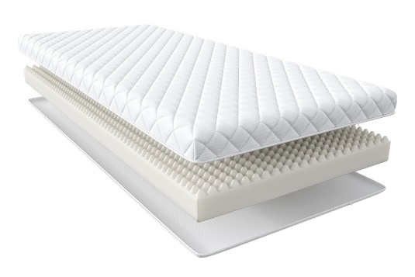 | 1. Чехол из жаккарда, стеганый на полиэфирном волокне (на молнии) 2. Пена AirFlow Foam с массажным эффектом h ≈ 9 см max нагрузка: 110 кг расширенная гарантия: 3 года жесткость: средняя тип матраса: односторонний | Матрас 200*080 Scandi Lindome | Длина 190, 200 | 80 | 7,511 | 15% | 6,384 | 4,339
 |  | Матрас 200*090 Scandi Lindome |  | 90 | 8,351 | 15% | 7,098 | 4,828
 |  | Матрас 200*120 Scandi Lindome |  | 120 | 12,353 | 15% | 10,500 | 7,134
 |  | Матрас 200*140 Scandi Lindome |  | 140 | 13,430 | 15% | 11,416 | 7,762
 |  | Матрас 200*160 Scandi Lindome |  | 160 | 15,218 | 15% | 12,935 | 8,780
 |  | Матрас 200*180 Scandi Lindome |  | 180 | 16,964 | 15% | 14,419 | 9,798
Malmo (Мальмо) плоская упаковка | Состав | Наименование МЦ | Размер |  | Розничная цена до скидки | Скидка роз. | Розничная цена | Оптовая цена
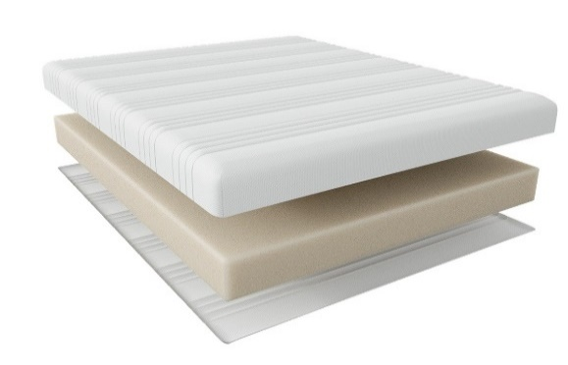 | 1. Чехол из трикотажа, стеганый на полиэфирном волокне (на молнии) 2. Пена AirFlow Foam с массажным эффектом h ≈ 18 см max нагрузка: 110 кг расширенная гарантия: 3 года жесткость: средняя тип матраса: односторонний | Матрас 200*080 Scandi Malmo | Длина 190, 200 | 80 | 16,771 | 15% | 14,255 | 9,665
 |  | Матрас 200*090 Scandi Malmo |  | 90 | 18,672 | 15% | 15,871 | 10,759
 |  | Матрас 200*120 Scandi Malmo |  | 120 | 25,822 | 15% | 21,949 | 14,874
 |  | Матрас 200*140 Scandi Malmo |  | 140 | 28,198 | 15% | 23,968 | 16,236
 |  | Матрас 200*160 Scandi Malmo |  | 160 | 31,934 | 15% | 27,144 | 18,425
 |  | Матрас 200*180 Scandi Malmo |  | 180 | 35,785 | 15% | 30,417 | 20,613
Boden (Бодэн) скрутка | Состав | Наименование МЦ | Размер |  | Розничная цена до скидки | Скидка роз. | Розничная цена | Оптовая цена
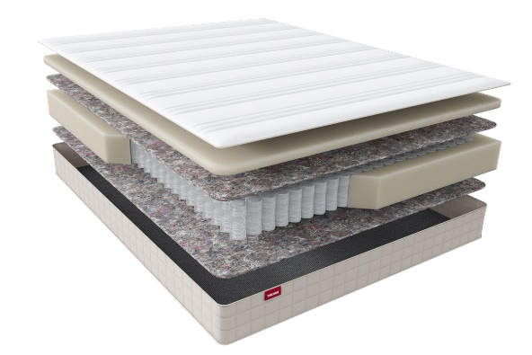 | 1. Чехол из трикотажа, стеганый на полиэфирном волокне (на молнии) 2. Пена AirFlow Foam 3. Войлок 4. Pocket Support Аnatomic 5. Усиление по периметру 6. Войлок h ≈ 18 см max нагрузка: 140 кг расширенная гарантия: 10 лет жесткость: средняя тип матраса: односторонний | Матрас 200*080 Scandi Boden | Длина 190, 200 | 80 | 19,168 | 25% | 14,376 | 9,881
 |  | Матрас 200*090 Scandi Boden |  | 90 | 20,988 | 25% | 15,741 | 10,816
 |  | Матрас 200*120 Scandi Boden |  | 120 | 27,778 | 25% | 20,834 | 14,317
 |  | Матрас 200*140 Scandi Boden |  | 140 | 30,294 | 25% | 22,721 | 15,611
 |  | Матрас 200*160 Scandi Boden |  | 160 | 33,744 | 25% | 25,308 | 17,411
 |  | Матрас 200*180 Scandi Boden |  | 180 | 37,262 | 25% | 27,947 | 19,207
Oslo (Осло) скрутка | Состав | Наименование МЦ | Размер |  | Розничная цена до скидки | Скидка роз. | Розничная цена | Оптовая цена
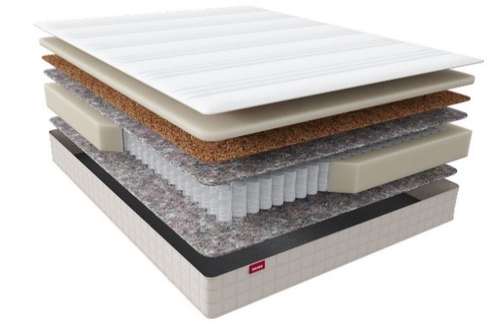 | 1. Чехол из трикотажа, стеганый на полиэфирном волокне (на молнии) 2. Пена AirFlow Foam 3. Кокос 4. Лен 5. Pocket Support Аnatomic 6. Усиление по периметру 7. Войлок h ≈ 20 см max нагрузка: 140 кг расширенная гарантия: 10 лет жесткость: выше средней тип матраса: односторонний | Матрас 200*080 Scandi Oslo | Длина 190, 200 | 80 | 21,600 | 25% | 16,200 | 11,069
 |  | Матрас 200*090 Scandi Oslo |  | 90 | 23,743 | 25% | 17,807 | 12,167
 |  | Матрас 200*120 Scandi Oslo |  | 120 | 31,711 | 25% | 23,783 | 16,254
 |  | Матрас 200*140 Scandi Oslo |  | 140 | 34,866 | 25% | 26,150 | 17,867
 |  | Матрас 200*160 Scandi Oslo |  | 160 | 38,944 | 25% | 29,208 | 20,004
 |  | Матрас 200*180 Scandi Oslo |  | 180 | 43,195 | 25% | 32,396 | 22,136
Otta (Отта) скрутка | Состав | Наименование МЦ | Размер |  | Розничная цена до скидки | Скидка роз. | Розничная цена | Оптовая цена
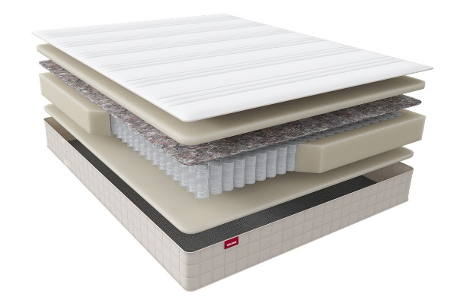 | 1. Чехол из трикотажа, стеганый на полиэфирном волокне (на молнии) 2. Пена AirFlow Foam 3. Войлок 4. Pocket Support Аnatomic Hard 5. Усиление по периметру 6. Пена AirFlow Foam h ≈ 23 см max нагрузка: 150 кг расширенная гарантия: 10 лет жесткость: высокая тип матраса: односторонний | Матрас 200*080 Scandi Otta | Длина 190, 200 | 80 | 23,712 | 25% | 17,784 | 12,215
 |  | Матрас 200*090 Scandi Otta |  | 90 | 25,579 | 25% | 19,184 | 13,185
 |  | Матрас 200*120 Scandi Otta |  | 120 | 33,545 | 25% | 25,159 | 17,283
 |  | Матрас 200*140 Scandi Otta |  | 140 | 37,790 | 25% | 28,343 | 19,470
 |  | Матрас 200*160 Scandi Otta |  | 160 | 42,464 | 25% | 31,848 | 21,859
 |  | Матрас 200*180 Scandi Otta |  | 180 | 47,053 | 25% | 35,290 | 24,244
Falun (Фалун) плоская упаковка | Состав | Наименование МЦ | Размер |  | Розничная цена до скидки | Скидка роз. | Розничная цена | Оптовая цена
 | 1. Чехол из трикотажа, стеганый на полиэфирном волокне (на молнии) 2. Пена AirFlow Foam 3. Войлок 4. Pocket Support Аnatomic Hard 5. Усиление по периметру 6. Пена AirFlow Foam h ≈ 24 см max нагрузка: 150 кг расширенная гарантия: 25 лет жесткость: высокая тип матраса: односторонний | Матрас 200*080 Scandi Falun | Длина 190, 200 | 80 | 23,104 | 25% | 17,328 | 11,910
 |  | Матрас 200*090 Scandi Falun |  | 90 | 25,003 | 25% | 18,752 | 12,882
 |  | Матрас 200*120 Scandi Falun |  | 120 | 33,029 | 25% | 24,772 | 17,016
 |  | Матрас 200*140 Scandi Falun |  | 140 | 37,123 | 25% | 27,842 | 19,127
 |  | Матрас 200*160 Scandi Falun |  | 160 | 41,728 | 25% | 31,296 | 21,485
 |  | Матрас 200*180 Scandi Falun |  | 180 | 46,270 | 25% | 34,703 | 23,844
1. Допустимое отклонение в габаритах матраса (ШхГхВ) +/- 1,5 см
2. Гарантия по ТУ: 18 мес.
3. Декларация по ссылке | https://disk.yandex.ru/d/-Mj2XLVSSKAg0Q
4. Расширенная гарантия действует при покупке с чехлом

почта для приёма заказов | хххх@ххх.ru
номер телефона службы сервиса | 8800

Halal
с 12.08 по 18.08.2026 г. включительно
Коллекция HALAL (ХАЛЯЛЬ) - УНИКАЛЬНАЯ КОЛЛЕКЦИЯ МАТРАСОВ ПОВЫШЕННОЙ ЖЕСТКОСТИ ИЗ ЭКОЛОГИЧНЫХ МАТЕРИАЛОВ (получен сертификат «Халяль» на матрасы и аксессуары)
Информация о коллекции | https://disk.yandex.ru/d/Qy_8TaV8qxyI2g
Halal Destek (Дестек) | Состав | Наименование МЦ | Размер |  | Розничная цена до скидки | Скидка роз. | Розничная цена | Оптовая цена
 | 1. Трикотаж, стеганый на полиэфирном волокне и упругой пене 2. Упругая пена 3. Белый войлок 4. Пружинная система Pocket h-15 см 5. Белый войлок 6. Услиление по периметру 7. Жаккард, стеганый на полиэфирном волокне h ≈ 20 см max нагрузка: 140 кг расширенная гарантия: 25 лет жесткость: выше средней тип матраса: односторонний | Матрас 200*080 Halal Destek | Длина 190, 200 | 80 | 30454 | 49.4% | 15,410 | 9,923
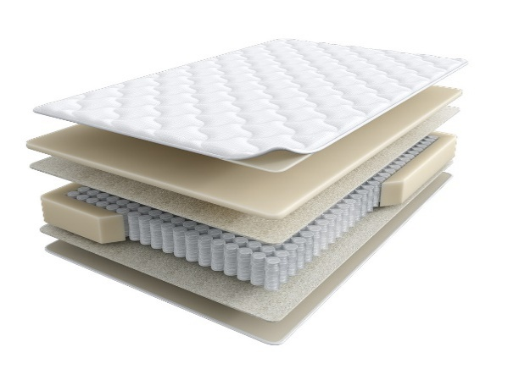
 |  | Матрас 200*090 Halal Destek |  | 90 | 33264 | 49.4% | 16,832 | 10,843
 |  | Матрас 200*120 Halal Destek |  | 120 | 40291 | 49.4% | 20,387 | 13,134
 |  | Матрас 200*140 Halal Destek |  | 140 | 47615 | 49.4% | 24,093 | 15,520
 |  | Матрас 200*160 Halal Destek |  | 160 | 53477 | 49.4% | 27,059 | 17,448
 |  | Матрас 200*180 Halal Destek |  | 180 | 58839 | 49.4% | 29,773 | 19,181
 |  | Матрас 200*200 Halal Destek |  | 200 | 65050 | 49.4% | 32,915 | 21,205
Halal Rahat (Рахат) кратность - 2 шт. | Состав | Наименование МЦ | Размер |  | Розничная цена до скидки | Скидка роз. | Розничная цена | Оптовая цена
 | 1. Трикотаж, стеганый на полиэфирном волокне и упругой пене 2. пена Orto Foam с микромассажным эффектом 3. Белый войлок 4. Пружинная система Pocket h-15 см 5. Белый войлок 6. Бикокос 7. Пена Orto Foam 8. Услиление по периметру h ≈ 26 см max нагрузка: 140 кг расширенная гарантия: 25 лет жесткость: выше средней/средняя тип матраса: разносторонний | Матрас 200*080 Halal Rahat | Длина 190, 200 | 80 | 38468 | 51.6% | 18,619 | 11,992
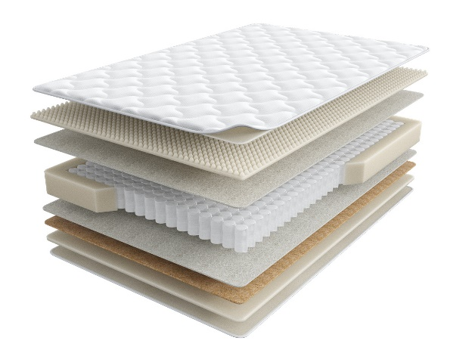
 |  | Матрас 200*090 Halal Rahat |  | 90 | 41938 | 51.6% | 20,298 | 13,077
 |  | Матрас 200*120 Halal Rahat |  | 120 | 55743 | 51.6% | 26,980 | 17,380
 |  | Матрас 200*140 Halal Rahat |  | 140 | 62498 | 51.6% | 30,249 | 19,484
 |  | Матрас 200*160 Halal Rahat |  | 160 | 69856 | 51.6% | 33,810 | 21,783
 |  | Матрас 200*180 Halal Rahat |  | 180 | 78623 | 51.6% | 38,054 | 24,514
 |  | Матрас 200*200 Halal Rahat |  | 200 | 87077 | 51.6% | 42,145 | 27,149
Halal Naym (Найым) | Состав | Наименование МЦ | Размер |  | Розничная цена до скидки | Скидка роз. | Розничная цена | Оптовая цена
 | 1. Объемный трикотаж, стеганый на полиэфирном волокне и упругой пене 2. Упругая пена 3. Белый войлок 4. Пружинная система Pocket h-18 см 5. Белый войлок 6. Услиление по периметру 7. Жаккард, стеганый на полиэфирном волокне h ≈ 23 см max нагрузка: 140 кг расширенная гарантия: 25 лет жесткость: выше средней тип матраса: односторонний | Матрас 200*080 Halal Naym | Длина 190, 200 | 80 | 35502 | 47.0% | 18,816 | 12,122
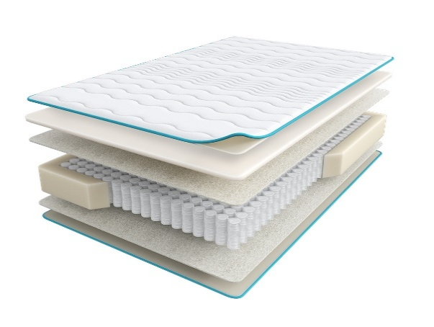
 |  | Матрас 200*090 Halal Naym |  | 90 | 38258 | 47.0% | 20,277 | 13,067
 |  | Матрас 200*120 Halal Naym |  | 120 | 47885 | 47.0% | 25,379 | 16,354
 |  | Матрас 200*140 Halal Naym |  | 140 | 52418 | 47.0% | 27,782 | 17,899
 |  | Матрас 200*160 Halal Naym |  | 160 | 58146 | 47.0% | 30,817 | 19,863
 |  | Матрас 200*180 Halal Naym |  | 180 | 63453 | 47.0% | 33,630 | 21,669
 |  | Матрас 200*200 Halal Naym |  | 200 | 69413 | 47.0% | 36,789 | 23,708
Halal Zor (Зор) | Состав | Наименование МЦ | Размер |  | Розничная цена до скидки | Скидка роз. | Розничная цена | Оптовая цена
 | 1. Объемный трикотаж, стеганый на полиэфирном волокне и упругой пене 2. Упругая пена Orto Foam 3. Бикокос 4. Белый войлок 5. Пружинная система Pocket h-18 см 6. Белый войлок 7. Услиление по периметру 8. Жаккард, стеганый на полиэфирном волокне h ≈ 25 см max нагрузка: 140 кг расширенная гарантия:25 лет жесткость: экстражесткий тип матраса: односторонний | Матрас 200*080 Halal Zor | Длина 190, 200 | 80 | 34346 | 41.7% | 20,024 | 12,853
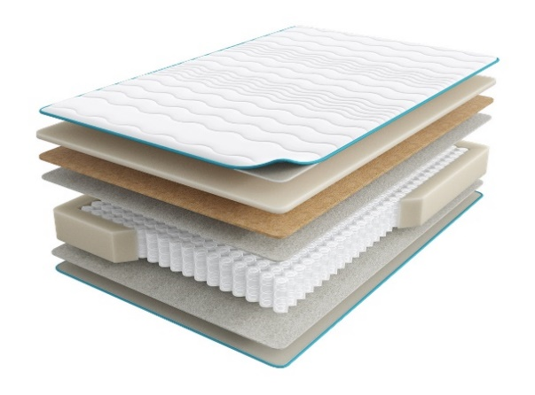
 |  | Матрас 200*090 Halal Zor |  | 90 | 38161 | 41.7% | 22,248 | 14,278
 |  | Матрас 200*120 Halal Zor |  | 120 | 49690 | 41.7% | 28,969 | 18,591
 |  | Матрас 200*140 Halal Zor |  | 140 | 56157 | 41.7% | 32,740 | 21,014
 |  | Матрас 200*160 Halal Zor |  | 160 | 63793 | 41.7% | 37,191 | 23,868
 |  | Матрас 200*180 Halal Zor |  | 180 | 70217 | 41.7% | 40,937 | 26,271
 |  | Матрас 200*200 Halal Zor |  | 200 | 77662 | 41.7% | 45,277 | 29,060
Halal Bakim (Бакым) | Состав | Наименование МЦ | Размер |  | Розничная цена до скидки | Скидка роз. | Розничная цена | Оптовая цена
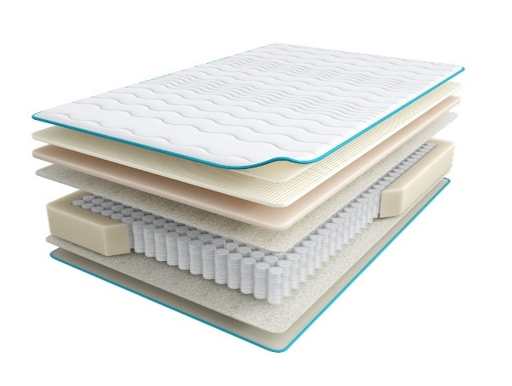
 | 1. Объемный трикотаж, стеганый на полиэфирном волокне и упругой пене 2. Латекс 3. Пена повышенной жесткости HR 4. Лен 5. Пружинная система Pocket h-18 см 6. Лен 7. Услиление по периметру 8. Жаккард, стеганый на полиэфирном волокне h ≈ 27 см max нагрузка: 140 кг расширенная гарантия: 25 лет жесткость: выше средней тип матраса: односторонний | Матрас 200*080 Halal Bakim | Длина 190, 200 | 80 | 51598 | 47.0% | 27,347 | 17,527
 |  | Матрас 200*090 Halal Bakim |  | 90 | 56230 | 47.0% | 29,802 | 19,098
 |  | Матрас 200*120 Halal Bakim |  | 120 | 73009 | 47.0% | 38,695 | 24,798
 |  | Матрас 200*140 Halal Bakim |  | 140 | 80336 | 47.0% | 42,578 | 27,288
 |  | Матрас 200*160 Halal Bakim |  | 160 | 89157 | 47.0% | 47,253 | 30,292
 |  | Матрас 200*180 Halal Bakim |  | 180 | 97882 | 47.0% | 51,877 | 33,247
 |  | Матрас 200*200 Halal Bakim |  | 200 | 107202 | 47.0% | 56,817 | 36,420
Halal Hazine (Хазине) | Состав | Наименование МЦ | Размер |  | Розничная цена до скидки | Скидка роз. | Розничная цена | Оптовая цена
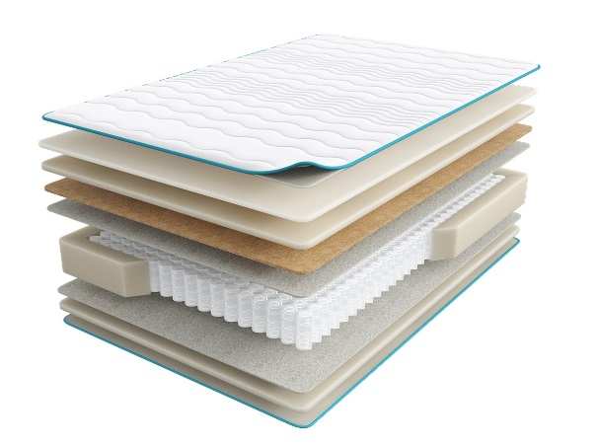
 | 1. Объемный трикотаж, стеганый на полиэфирном волокне и упругой пене 2. Пена Memory Foam 3. Пена Orto Foam 4. Белый войлок 5. Пружинная система Pocket h-18 см 6. Белый войлок 7. Услиление по периметру 8. Жаккард, стеганый на полиэфирном волокне h ≈ 31 см max нагрузка: 140 кг расширенная гарантия: 25 лет жесткость: средняя тип матраса: односторонний | Матрас 200*080 Halal Hazine | Длина 190, 200 | 80 | 47906 | 41.7% | 27,929 | 17,925
 |  | Матрас 200*090 Halal Hazine |  | 90 | 53283 | 41.7% | 31,064 | 19,935
 |  | Матрас 200*120 Halal Hazine |  | 120 | 71466 | 41.7% | 41,665 | 26,740
 |  | Матрас 200*140 Halal Hazine |  | 140 | 78976 | 41.7% | 46,043 | 29,550
 |  | Матрас 200*160 Halal Hazine |  | 160 | 89113 | 41.7% | 51,953 | 33,343
 |  | Матрас 200*180 Halal Hazine |  | 180 | 99144 | 41.7% | 57,801 | 37,094
 |  | Матрас 200*200 Halal Hazine |  | 200 | 109706 | 41.7% | 63,959 | 41,044
1. Допустимое отклонение в габаритах матраса (ШхГхВ) +/- 1,5 см
2. Гарантия по ТУ: 18 мес.
3. Декларация по ссылке | https://disk.yandex.ru/d/-Mj2XLVSSKAg0Q
4. Расширенная гарантия действует при покупке с чехлом
5. Матрасы доступны в нестандартных размерах. Более подробную информацию смотреть в инструкции по нестандартам.
почта для приёма заказов | хххх@ххх.ru
номер телефона службы сервиса | 8800

HARMONY
с 12.08 по 18.08.2026 г. включительно
КОЛЛЕКЦИЯ HARMONY (ГАРМОНИ) - ЭТО КОМБО ТЕРАПЕВТИЧЕСКИХ ДЕЙСТВИЙ, НАПРАВЛЕННЫХ НА ЛЕЧЕНИЕ БЕССОННИЦЫ.
Информация о коллекции | https://disk.yandex.ru/d/YSAWg2XUJEL-Yw
Harmony Life Акция (Гармони Лайф Акция) количество ограничено | Состав | Наименование МЦ | Размер |  | Розничная цена до скидки | Скидка роз. | Розничная цена | Оптовая цена
 | 1. Приятный на ощупь трикотаж, стеганый на объемном полиэфирном волокне и упругой пене Верхняя сторона: 2. Упругая пена 3. Инновационный материал BICOCOS 4. Хлопковый войлок 5. Пружинная система независимых пружин Anatomic 7zones Нижняя сторона: 6. Хлопковый войлок 7. Упругая пена 8. Усиление по периметру h ≈ 21 см max нагрузка: 140 кг расширенная гарантия: 25 лет жесткость: выше средней\ средняя тип матраса: разносторонний | Матрас 200*080 Harmony Life Акция | Длина 186,190,195,200 | 80 | 23,254 | 32% | 15,813 | 10,248
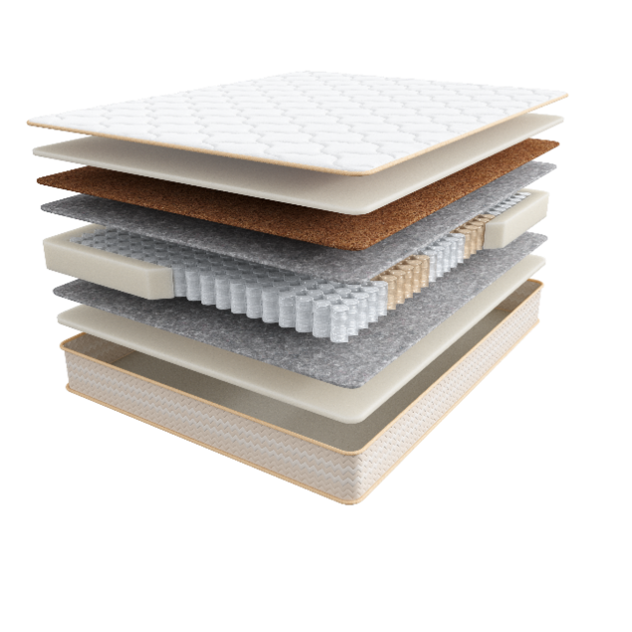
 |  | Матрас 200*090 Harmony Life Акция |  | 90 | 26,640 | 32% | 18,115 | 11,738
 |  | Матрас 200*120 Harmony Life Акция |  | 120 | 33,698 | 32% | 22,915 | 14,851
 |  | Матрас 200*140 Harmony Life Акция |  | 140 | 37,504 | 32% | 25,503 | 16,525
 |  | Матрас 200*160 Harmony Life Акция |  | 160 | 42,313 | 32% | 28,773 | 18,648
 |  | Матрас 200*180 Harmony Life Акция |  | 180 | 46,858 | 32% | 31,863 | 20,648
 |  | Матрас 200*200 Harmony Life Акция |  | 200 | 53,299 | 32% | 36,243 | 23,483
Tonus (Тонус) | Состав | Наименование МЦ | Размер |  | Розничная цена до скидки | Скидка роз. | Розничная цена | Оптовая цена
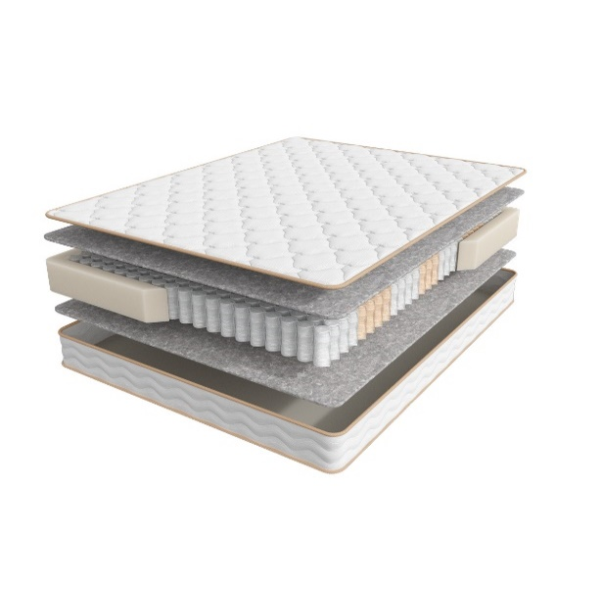
 | 1. Трикотаж, стеганый на объемном полиэфирном волокне и упругой пене 2. Объемный войлок 3. Пружинная система независимых пружин Anatomic 7zones 4. Усиление по периметру h ≈ 20 см max нагрузка: 130 кг расширенная гарантия: 25 лет жесткость: средняя тип матраса: двусторонний | Матрас 200*080 Harmony Tonus | Длина 186,190,195,200 | 80 | 20,311 | 32% | 13,811 | 9,055
 |  | Матрас 200*090 Harmony Tonus |  | 90 | 22,955 | 32% | 15,609 | 10,237
 |  | Матрас 200*120 Harmony Tonus |  | 120 | 29,537 | 32% | 20,085 | 13,173
 |  | Матрас 200*140 Harmony Tonus |  | 140 | 33,015 | 32% | 22,450 | 14,720
 |  | Матрас 200*160 Harmony Tonus |  | 160 | 37,476 | 32% | 25,484 | 16,736
 |  | Матрас 200*180 Harmony Tonus |  | 180 | 41,638 | 32% | 28,314 | 18,571
 |  | Матрас 200*200 Harmony Tonus |  | 200 | 44,471 | 32% | 30,240 | 19,836
Energy (Энерджи) | Состав | Наименование МЦ | Размер |  | Розничная цена до скидки | Скидка роз. | Розничная цена | Оптовая цена
 | 1. Трикотаж, стеганый на объемном полиэфирном волокне и упругой пене 2. Упругая пена 3. Войлок 4.Пружинная система независимых пружин Anatomic 7zones 5. Усиление по периметру h ≈ 23 см max нагрузка: 140 кг расширенная гарантия: 25 лет жесткость: средняя тип матраса: двусторонний | Матрас 200*080 Harmony Energy | Длина 186,190,195,200 | 80 | 24,218 | 32% | 16,468 | 10,685
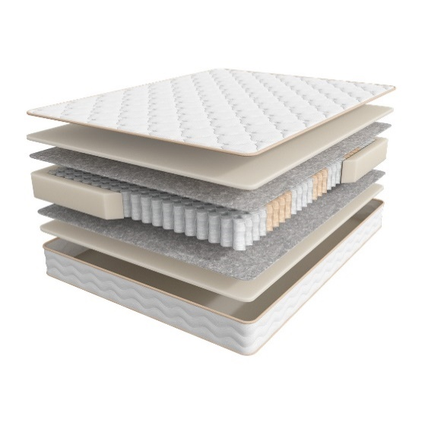
 |  | Матрас 200*090 Harmony Energy |  | 90 | 26,037 | 32% | 17,705 | 11,487
 |  | Матрас 200*120 Harmony Energy |  | 120 | 33,910 | 32% | 23,059 | 14,960
 |  | Матрас 200*140 Harmony Energy |  | 140 | 38,139 | 32% | 25,935 | 16,819
 |  | Матрас 200*160 Harmony Energy |  | 160 | 42,888 | 32% | 29,164 | 18,934
 |  | Матрас 200*180 Harmony Energy |  | 180 | 47,533 | 32% | 32,322 | 20,965
 |  | Матрас 200*200 Harmony Energy |  | 200 | 52,095 | 32% | 35,425 | 22,977
Life (Лайф) | Состав | Наименование МЦ | Размер |  | Розничная цена до скидки | Скидка роз. | Розничная цена | Оптовая цена
 | 1. Премиальный трикотаж, стеганый на объемном полиэфирном волокне и упругой пене 2. Упругая пена 3. Инновационный материал BICOCOS 4. Пружинная система независимых пружин Anatomic 7zones 5. Усиление по периметру h ≈ 25 см max нагрузка: 140 кг расширенная гарантия: 25 лет жесткость: средняя тип матраса: двусторонний | Матрас 200*080 Harmony Life | Длина 186,190,195,200 | 80 | 28,598 | 32% | 19,447 | 12,542
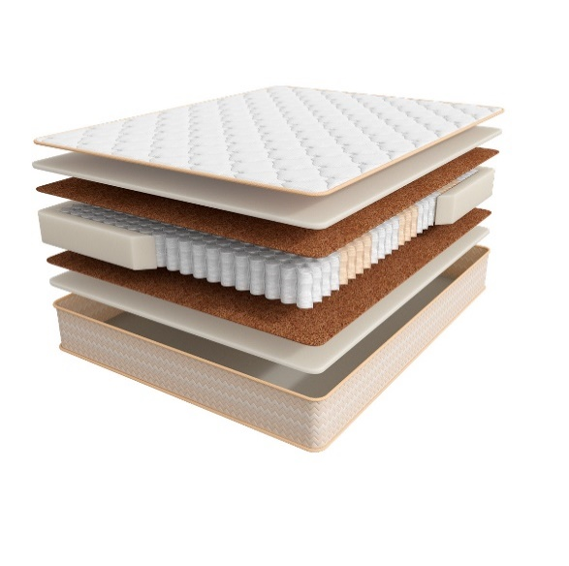
 |  | Матрас 200*090 Harmony Life |  | 90 | 32,765 | 32% | 22,280 | 14,375
 |  | Матрас 200*120 Harmony Life |  | 120 | 41,451 | 32% | 28,187 | 18,183
 |  | Матрас 200*140 Harmony Life |  | 140 | 46,117 | 32% | 31,360 | 20,228
 |  | Матрас 200*160 Harmony Life |  | 160 | 52,055 | 32% | 35,397 | 22,823
 |  | Матрас 200*180 Harmony Life |  | 180 | 57,635 | 32% | 39,192 | 25,282
 |  | Матрас 200*200 Harmony Life |  | 200 | 65,550 | 32% | 44,574 | 28,757
Meditation (Медитэйшн) | Состав | Наименование МЦ | Размер |  | Розничная цена до скидки | Скидка роз. | Розничная цена | Оптовая цена
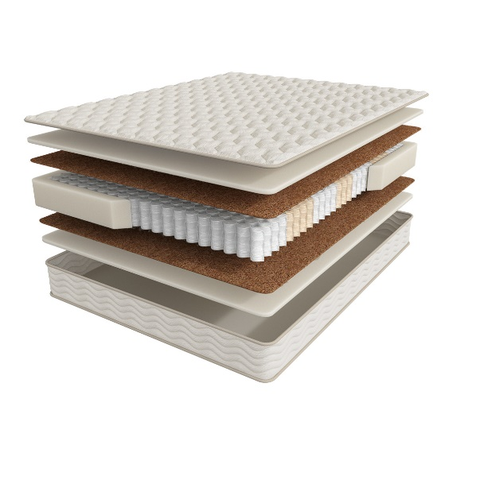
 | 1. Трикотаж с волокнами Канабис, стеганый на объемном полиэфирном волокне и упругой пене 2. Пена с ионом Silver 3. Натуральный кокос 4. Пружинная система независимых пружин Anatomic Hard 7zones 5. Усиление по периметру h ≈ 24 см max нагрузка: 150 кг расширенная гарантия: 25 лет жесткость: выше средней тип матраса: двусторонний | Матрас 200*080 Harmony Meditation | Длина 186,190,195,200 | 80 | 35,532 | 32% | 24,162 | 15,589
 |  | Матрас 200*090 Harmony Meditation |  | 90 | 37,556 | 32% | 25,538 | 16,480
 |  | Матрас 200*120 Harmony Meditation |  | 120 | 49,220 | 32% | 33,470 | 21,597
 |  | Матрас 200*140 Harmony Meditation |  | 140 | 54,969 | 32% | 37,379 | 24,113
 |  | Матрас 200*160 Harmony Meditation |  | 160 | 62,473 | 32% | 42,482 | 27,387
 |  | Матрас 200*180 Harmony Meditation |  | 180 | 69,653 | 32% | 47,364 | 30,561
 |  | Матрас 200*200 Harmony Meditation |  | 200 | 80,673 | 32% | 54,858 | 35,392
1. Допустимое отклонение в габаритах матраса (ШхГхВ) +/- 1,5 см
2. Гарантия по ТУ: 18 мес.
3. Декларация по ссылке | https://disk.yandex.ru/d/-Mj2XLVSSKAg0Q
4. Расширенная гарантия действует при покупке с чехлом
5. Матрасы доступны в нестандартных размерах. Более подробную информацию смотреть в инструкции по нестандартам.
почта для приёма заказов | хххх@ххх.ru
номер телефона службы сервиса | 8800

SLEEP TONIC
с 12.08 по 18.08.2026 г. включительно
КОЛЛЕКЦИЯ SLEEP TONIC (СЛИП ТОНИК)- ПОДАРИТ ПОЛНОЦЕННЫЙ ЗДОРОВЫЙ СОН
Информация о коллекции | https://disk.yandex.ru/d/nx77iJbPnvh4Vw
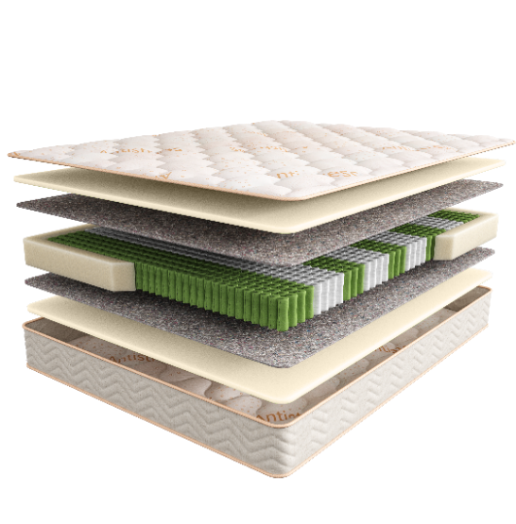
Yoga (Йога) | Состав | Наименование МЦ | Размер |  | Розничная цена до скидки | Скидка роз. | Розничная цена | Оптовая цена
 | 1. Мягкий трикотажный чехол Antistress 2. Антибактериальная пена с экстрактом эвкалипта 3. Термовойлок 4. Пружинный блок 9 zone Hard Pro 5. Усиленный борт по периметру h ≈ 23 см max нагрузка: 140 кг расширенная гарантия: 25 лет жесткость: ниже средней тип матраса: двусторонний | Матрас 200*080 Sleep Tonic Yoga | Длина 186,190,195,200 | 80 | 25,249 | 32% | 17,169 | 11,853
 |  | Матрас 200*090 Sleep Tonic Yoga |  | 90 | 28,183 | 32% | 19,164 | 13,229
 |  | Матрас 200*120 Sleep Tonic Yoga |  | 120 | 36,826 | 32% | 25,042 | 17,295
 |  | Матрас 200*140 Sleep Tonic Yoga |  | 140 | 42,326 | 32% | 28,782 | 19,875
 |  | Матрас 200*160 Sleep Tonic Yoga |  | 160 | 47,894 | 32% | 32,568 | 22,482
 |  | Матрас 200*180 Sleep Tonic Yoga |  | 180 | 53,928 | 32% | 36,671 | 25,320
 |  | Матрас 200*200 Sleep Tonic Yoga |  | 200 | 59,218 | 32% | 40,268 | 27,811
 |  | МАТРАС D 200 SLEEP TONIC YOGA | D200 |  | 66,605 | 32% | 45,291 | 31,348
 |  | МАТРАС D 210 SLEEP TONIC YOGA | D210 |  | 75,884 | 32% | 51,601 | 35,715
 |  | МАТРАС D 220 SLEEP TONIC YOGA | D210 |  | 90,136 | 32% | 61,292 | 42,423
Lotos (Лотос) | Состав | Наименование МЦ | Размер |  | Розничная цена до скидки | Скидка роз. | Розничная цена | Оптовая цена
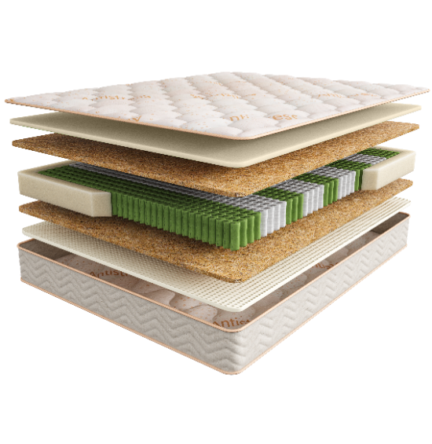
 | 1. Мягкий трикотажный чехол Antistress 2. Антибактериальная пена с экстрактом эвкалипта 3. Упругий Nanofoam 4. Пружинный блок 9 zone Hard Pro 5. Натуральный кокос 5. Усиленный борт по периметру h ≈ 23 см max нагрузка: 140 кг расширенная гарантия: 25 лет жесткость: средняя /выше средней тип матраса: разносторонний | Матрас 200*080 Sleep Tonic Lotos | Длина 186,190,195,200 | 80 | 28,936 | 32% | 19,676 | 13,371
 |  | Матрас 200*090 Sleep Tonic Lotos |  | 90 | 31,765 | 32% | 21,600 | 14,680
 |  | Матрас 200*120 Sleep Tonic Lotos |  | 120 | 42,451 | 32% | 28,867 | 19,617
 |  | Матрас 200*140 Sleep Tonic Lotos |  | 140 | 47,866 | 32% | 32,549 | 22,111
 |  | Матрас 200*160 Sleep Tonic Lotos |  | 160 | 54,135 | 32% | 36,812 | 25,060
 |  | Матрас 200*180 Sleep Tonic Lotos |  | 180 | 61,010 | 32% | 41,487 | 28,189
 |  | Матрас 200*200 Sleep Tonic Lotos |  | 200 | 66,530 | 32% | 45,240 | 30,738
 |  | МАТРАС D 200 SLEEP TONIC LOTOS | D200 |  | 77,709 | 32% | 52,842 | 35,835
 |  | МАТРАС D 210 SLEEP TONIC LOTOS | D210 |  | 95,972 | 32% | 65,261 | 44,257
 |  | МАТРАС D 220 SLEEP TONIC LOTOS | D210 |  | 111,689 | 32% | 75,949 | 51,505
Sansara (Сансара) | Состав | Наименование МЦ | Размер |  | Розничная цена до скидки | Скидка роз. | Розничная цена | Оптовая цена
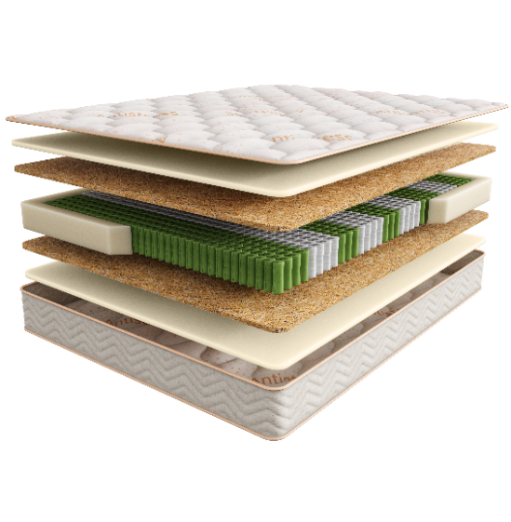
 | 1. Мягкий трикотажный чехол Antistress 2. Антибактериальная пена с экстрактом эвкалипта 3. Пружинный блок 9 zone Hard Pro 4. Натуральный кокос 5. Усиленный борт по периметру h ≈ 24 см max нагрузка: 140 кг расширенная гарантия: 25 лет жесткость: средняя тип матраса: двусторонний | Матрас 200*080 Sleep Tonic Sansara | Длина 186,190,195,200 | 80 | 30,780 | 32% | 20,930 | 14,147
 |  | Матрас 200*090 Sleep Tonic Sansara |  | 90 | 33,786 | 32% | 22,974 | 15,530
 |  | Матрас 200*120 Sleep Tonic Sansara |  | 120 | 45,179 | 32% | 30,722 | 20,762
 |  | Матрас 200*140 Sleep Tonic Sansara |  | 140 | 50,866 | 32% | 34,589 | 23,380
 |  | Матрас 200*160 Sleep Tonic Sansara |  | 160 | 58,295 | 32% | 39,641 | 26,850
 |  | Матрас 200*180 Sleep Tonic Sansara |  | 180 | 64,843 | 32% | 44,093 | 29,796
 |  | Матрас 200*200 Sleep Tonic Sansara |  | 200 | 70,716 | 32% | 48,087 | 32,494
 |  | МАТРАС D 200 SLEEP TONIC SANSARA | D200 |  | 80,072 | 32% | 54,449 | 36,739
 |  | МАТРАС D 210 SLEEP TONIC SANSARA | D210 |  | 98,834 | 32% | 67,207 | 45,348
 |  | МАТРАС D 220 SLEEP TONIC SANSARA | D210 |  | 114,346 | 32% | 77,755 | 52,465
Guru (Гуру) | Состав | Наименование МЦ | Размер |  | Розничная цена до скидки | Скидка роз. | Розничная цена | Оптовая цена
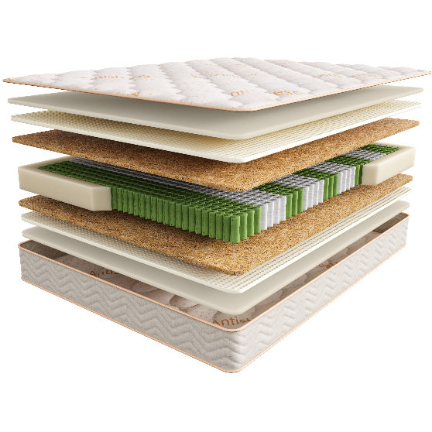
 | 1. Мягкий трикотажный чехол Antistress 2. Антибактериальная пена с экстрактом эвкалипта 3. Упругий Nanofoam 3. Пружинный блок 9 zone Hard Pro 4. Натуральный кокос 5. Усиленный борт по периметру h ≈ 27 см max нагрузка: 140 кг расширенная гарантия: 25 лет жесткость: выше средней тип матраса: двусторонний | Матрас 200*080 Sleep Tonic Guru | Длина 186,190,195,200 | 80 | 36,140 | 32% | 24,575 | 16,792
 |  | Матрас 200*090 Sleep Tonic Guru |  | 90 | 39,471 | 32% | 26,840 | 18,339
 |  | Матрас 200*120 Sleep Tonic Guru |  | 120 | 53,866 | 32% | 36,629 | 25,025
 |  | Матрас 200*140 Sleep Tonic Guru |  | 140 | 59,968 | 32% | 40,778 | 27,860
 |  | Матрас 200*160 Sleep Tonic Guru |  | 160 | 68,713 | 32% | 46,725 | 31,862
 |  | Матрас 200*180 Sleep Tonic Guru |  | 180 | 76,465 | 32% | 51,996 | 35,517
 |  | Матрас 200*200 Sleep Tonic Guru |  | 200 | 83,527 | 32% | 56,798 | 38,798
 |  | МАТРАС D 200 SLEEP TONIC GURU | D200 |  | 100,021 | 32% | 68,014 | 46,358
 |  | МАТРАС D 210 SLEEP TONIC GURU | D210 |  | 123,002 | 32% | 83,641 | 57,010
 |  | МАТРАС D 220 SLEEP TONIC GURU | D210 |  | 140,935 | 32% | 95,836 | 65,322
Tibet (Тибет) | Состав | Наименование МЦ | Размер |  | Розничная цена до скидки | Скидка роз. | Розничная цена | Оптовая цена
 | 1. Мягкий трикотажный чехол Antistress 2. Антибактериальная пена с экстрактом эвкалипта 3. Упругий Nanofoam высокой плотности 4. Бикокос h ≈ 23 см max нагрузка: без ограничений расширенная гарантия: 25 лет жесткость: выше средней/ высокая тип матраса: разносторонний | МАТРАС 200*080 SLEEP TONIC TIBET | Длина 186,190,195,200 | 80 | 37,612 | 32% | 25,576 | 17,475
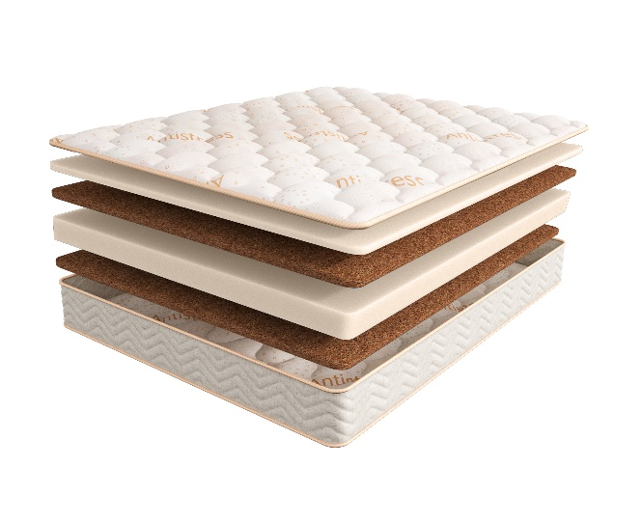
 |  | МАТРАС 200*090 SLEEP TONIC TIBET |  | 90 | 42,008 | 32% | 28,565 | 19,513
 |  | МАТРАС 200*120 SLEEP TONIC TIBET |  | 120 | 58,237 | 32% | 39,601 | 27,052
 |  | МАТРАС 200*140 SLEEP TONIC TIBET |  | 140 | 63,960 | 32% | 43,493 | 29,710
 |  | МАТРАС 200*160 SLEEP TONIC TIBET |  | 160 | 72,940 | 32% | 49,599 | 33,881
 |  | МАТРАС 200*180 SLEEP TONIC TIBET |  | 180 | 81,522 | 32% | 55,435 | 37,869
 |  | МАТРАС 200*200 SLEEP TONIC TIBET |  | 200 | 90,300 | 32% | 61,404 | 41,946
1. Допустимое отклонение в габаритах матраса (ШхГхВ) +/- 1,5 см
2. Гарантия по ТУ: 18 мес.
3. Декларация по ссылке | https://disk.yandex.ru/d/-Mj2XLVSSKAg0Q
4. Расширенная гарантия действует при покупке с чехлом
5. Матрасы доступны в нестандартных размерах. Более подробную информацию смотреть в инструкции по нестандартам.
почта для приёма заказов | хххх@ххх.ru
номер телефона службы сервиса | 8800

COMFORT
с 12.08 по 18.08.2026 г. включительно
КОЛЛЕКЦИЯ COMFORT (КОМФОРТ) - ЭТО ДОСТУПНАЯ РОСКОШЬ В ТВОЕЙ ЖИЗНИ
Информация о коллекции | https://disk.yandex.ru/d/jex-rn7_wWXLYQ
Support (Саппорт) | Состав | Наименование МЦ | Размер |  | Розничная цена до скидки | Скидка роз. | Розничная цена | Оптовая цена
 | 1. Мягкий трикотажный чехол 2. Пена повышенной плотности EcoLast 3. 5-зональный пружинный блок Multipocket 3. Термовойлок 4. Инновационный наполнитель бикокос 5. Усиление по периметру матраса h ≈ 24 см max нагрузка: 140 кг расширенная гарантия: 25 лет жесткость: средняя/высокая тип матраса: разносторонний | Матрас 200*080 Comfort Support | Длина 186,190,195,200 | 80 | 20,187 | 17% | 16,755 | 11,206
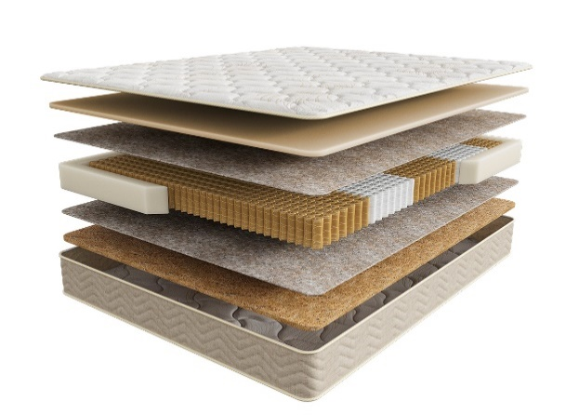
 |  | Матрас 200*090 Comfort Support |  | 90 | 22,525 | 17% | 18,696 | 12,494
 |  | Матрас 200*120 Comfort Support |  | 120 | 29,549 | 17% | 24,526 | 16,396
 |  | Матрас 200*140 Comfort Support |  | 140 | 33,559 | 17% | 27,854 | 18,623
 |  | Матрас 200*160 Comfort Support |  | 160 | 38,338 | 17% | 31,821 | 21,231
 |  | Матрас 200*180 Comfort Support |  | 180 | 42,731 | 17% | 35,467 | 23,705
 |  | Матрас 200*200 Comfort Support |  | 200 | 47,349 | 17% | 39,300 | 26,270
Alternative (Альтернатив) | Состав |  | Размер |  | Розничная цена до скидки | Скидка роз. | Розничная цена | Оптовая цена
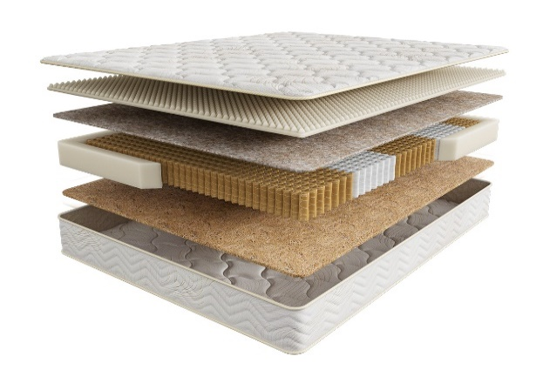
 | 1. Мягкий трикотажный чехол 2. Инновационный наполнитель бикокос 3. 5-зональный пружинный блок Multipocket 4. Массажная пена CellFoam 5. Термовойлок 6. Усиление по периметру матраса h ≈ 23 см max нагрузка: 140 кг расширенная гарантия: 25 лет жесткость: средняя/ выше средней тип матраса: разносторонний | Матрас 200*080 Comfort Alternative | Длина 186,190,195,200 | 80 | 22,322 | 17% | 18,527 | 12,173
 |  | Матрас 200*090 Comfort Alternative |  | 90 | 24,895 | 17% | 20,663 | 13,583
 |  | Матрас 200*120 Comfort Alternative |  | 120 | 32,914 | 17% | 27,319 | 17,959
 |  | Матрас 200*140 Comfort Alternative |  | 140 | 37,220 | 17% | 30,893 | 20,311
 |  | Матрас 200*160 Comfort Alternative |  | 160 | 41,815 | 17% | 34,706 | 22,772
 |  | Матрас 200*180 Comfort Alternative |  | 180 | 47,438 | 17% | 39,374 | 25,877
 |  | Матрас 200*200 Comfort Alternative |  | 200 | 52,598 | 17% | 43,656 | 28,700
Soft (Софт) | Состав |  | Размер |  | Розничная цена до скидки | Скидка роз. | Розничная цена | Оптовая цена
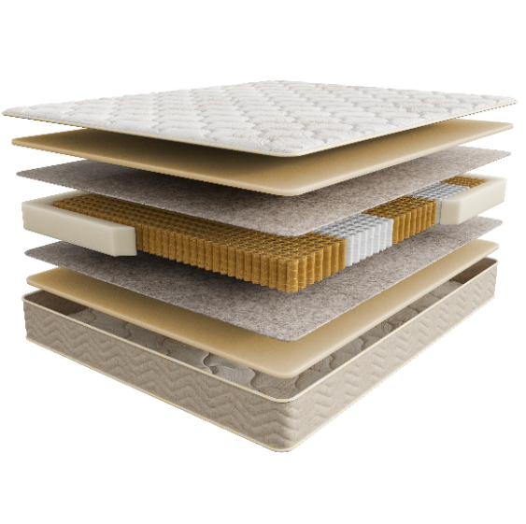
 | 1. Мягкий трикотажный чехол 2. Пена повышенной плотности EcoLast 3. 5-зональный пружинный блок Multipocket 3. Термовойлок 4. Усиление по периметру матраса h ≈ 24 см max нагрузка: 140 кг расширенная гарантия: 25 лет жесткость: средняя тип матраса: двусторонний | Матрас 200*080 Comfort Soft | Длина 186,190,195,200 | 80 | 24,843 | 22% | 19,378 | 12,806
 |  | Матрас 200*090 Comfort Soft |  | 90 | 27,737 | 22% | 21,635 | 14,295
 |  | Матрас 200*120 Comfort Soft |  | 120 | 36,192 | 22% | 28,230 | 18,648
 |  | Матрас 200*140 Comfort Soft |  | 140 | 42,102 | 22% | 32,840 | 21,693
 |  | Матрас 200*160 Comfort Soft |  | 160 | 47,047 | 22% | 36,697 | 24,239
 |  | Матрас 200*180 Comfort Soft |  | 180 | 52,945 | 22% | 41,297 | 27,283
 |  | Матрас 200*200 Comfort Soft |  | 200 | 58,734 | 22% | 45,813 | 30,269
Medium (Медиум) | Состав |  | Размер |  | Розничная цена до скидки | Скидка роз. | Розничная цена | Оптовая цена


 | 1. Мягкий трикотажный чехол 2. Пена повышенной плотности EcoLast 3. Термовойлок 4. 5-зональный пружинный блок Multipocket 5. Инновационный наполнитель бикокос 6. Усиление по периметру матраса h ≈ 25 см max нагрузка: 140 кг расширенная гарантия: 25 лет жесткость: выше среднего тип матраса: двусторонний | Матрас 200*080 Comfort Medium | Длина 186,190,195,200 | 80 | 26,936 | 22% | 21,010 | 13,883
 |  | Матрас 200*090 Comfort Medium |  | 90 | 30,055 | 22% | 23,443 | 15,483
 |  | Матрас 200*120 Comfort Medium |  | 120 | 39,767 | 22% | 31,018 | 20,494
 |  | Матрас 200*140 Comfort Medium |  | 140 | 44,927 | 22% | 35,043 | 23,148
 |  | Матрас 200*160 Comfort Medium |  | 160 | 50,541 | 22% | 39,422 | 26,034
 |  | Матрас 200*180 Comfort Medium |  | 180 | 57,216 | 22% | 44,628 | 29,485
 |  | Матрас 200*200 Comfort Medium |  | 200 | 63,372 | 22% | 49,430 | 32,659
Extra (Экстра) | Состав |  | Размер |  | Розничная цена до скидки | Скидка роз. | Розничная цена | Оптовая цена
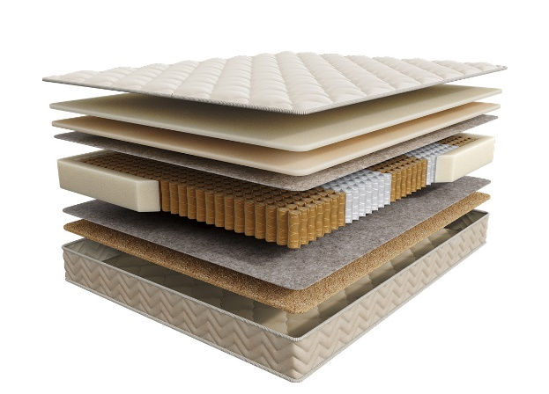
 | 1. Приятный на ощупь велюровый чехол 2. Вязкоэластичная пена Memorix 3. Пена повышенной плотности EcoLast 4. Термовойлок 5. 5-зональный пружинный блок Multipocket 6. Инновационный наполнитель бикокос 7. Усиление по периметру матраса 8. Мягкий трикотажный чехол h ≈ 25 см max нагрузка: 140 кг расширенная гарантия: 25 лет жесткость: высокая/ ниже среднего тип матраса: разносторонний | Матрас 200*080 Comfort Extra | Длина 186,190,195,200 | 80 | 29,885 | 22% | 23,310 | 15,397
 |  | Матрас 200*090 Comfort Extra |  | 90 | 33,299 | 22% | 25,973 | 17,160
 |  | Матрас 200*120 Comfort Extra |  | 120 | 44,425 | 22% | 34,652 | 22,893
 |  | Матрас 200*140 Comfort Extra |  | 140 | 49,926 | 22% | 38,942 | 25,728
 |  | Матрас 200*160 Comfort Extra |  | 160 | 56,439 | 22% | 44,022 | 29,081
 |  | Матрас 200*180 Comfort Extra |  | 180 | 63,687 | 22% | 49,676 | 32,819
 |  | Матрас 200*200 Comfort Extra |  | 200 | 70,447 | 22% | 54,949 | 36,301
1. Допустимое отклонение в габаритах матраса (ШхГхВ) +/- 1,5 см
2. Гарантия по ТУ: 18 мес.
3. Декларация по ссылке | https://disk.yandex.ru/d/-Mj2XLVSSKAg0Q
4. Расширенная гарантия действует при покупке с чехлом
5. Матрасы доступны в нестандартных размерах. Более подробную информацию смотреть в инструкции по нестандартам.
почта для приёма заказов | хххх@ххх.ru
номер телефона службы сервиса | 8800

INFINITY
с 12.08 по 18.08.2026 г. включительно
КОЛЛЕКЦИЯ INFINITY (ИНФИНИТИ)- УНИКАЛЬНАЯ КОЛЛЕКЦИЯ ПРЕМИАЛЬНЫХ МАТРАСОВ
Информация о коллекции | https://disk.yandex.ru/d/PTYmA-aY6Xidtg
Elegant (Элегант) | Состав | Наименование МЦ | Размер |  | Розничная цена до скидки | Скидка роз. | Розничная цена | Оптовая цена
 | 1. Премиальный трикотаж с ультрамягкой пропиткой SoftFeel 2. Система комфортности UltraSense 3. Уникальная пена SoyaFoam с памятью формы 4. Лен 5. Пружинный блок Support Power, h-18 см 6. Система усиления поддержки периметра матраса h ≈ 26 см max нагрузка: до 150 кг расширенная гарантия: 30 лет жесткость: средняя тип матраса: односторонний | Матрас 200*080 Infinity Elegant | Длина 186,190,195,200 | 80 | 36,751 | 43% | 20,948 | 13,690
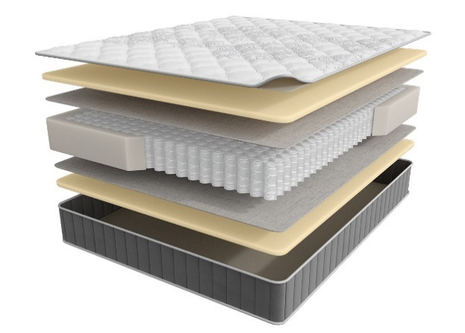
 |  | Матрас 200*090 Infinity Elegant |  | 90 | 40,862 | 43% | 23,291 | 15,222
 |  | Матрас 200*120 Infinity Elegant |  | 120 | 52,998 | 43% | 30,209 | 19,746
 |  | Матрас 200*140 Infinity Elegant |  | 140 | 59,736 | 43% | 34,050 | 22,256
 |  | Матрас 200*160 Infinity Elegant |  | 160 | 66,998 | 43% | 38,189 | 24,978
 |  | Матрас 200*180 Infinity Elegant |  | 180 | 74,515 | 43% | 42,474 | 27,761
 |  | Матрас 200*200 Infinity Elegant |  | 200 | 81,995 | 43% | 46,737 | 30,549
 |  | МАТРАС D 200 INFINITY ELEGANT | D200 |  | 95,410 | 43% | 54,384 | 35,476
 |  | МАТРАС D 210 INFINITY ELEGANT | D210 |  | 125,580 | 43% | 71,581 | 46,695
 |  | МАТРАС D 220 INFINITY ELEGANT | D210 |  | 131,530 | 43% | 74,972 | 48,907
Grand (Гранд) | Состав | Наименование МЦ | Размер |  | Розничная цена до скидки | Скидка роз. | Розничная цена | Оптовая цена
 | 1. Премиальный трикотаж с ультрамягкой пропиткой SoftFeel 2. Система комфортности UltraSense 3. Уникальная пена Soya Foam 4. Высокообъемная пена Super Soft с массажным эффектом 5. Лен 6. Пружинный блок Support Power, h-18 см 7. Система усиления поддержки периметра матраса h ≈ 29 см max нагрузка: до 150 кг расширенная гарантия: 30 лет жесткость: средняя тип матраса: односторонний | Матрас 200*080 Infinity Grand | Длина 186,190,195,200 | 80 | 41,116 | 43% | 23,436 | 14,998
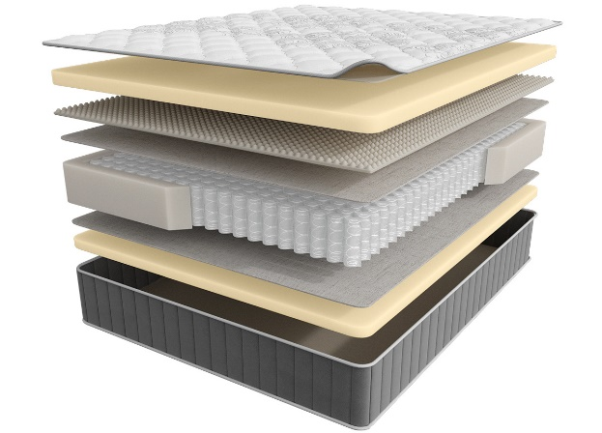
 |  | Матрас 200*090 Infinity Grand |  | 90 | 45,716 | 43% | 26,058 | 16,672
 |  | Матрас 200*120 Infinity Grand |  | 120 | 60,713 | 43% | 34,606 | 22,143
 |  | Матрас 200*140 Infinity Grand |  | 140 | 67,722 | 43% | 38,602 | 24,700
 |  | Матрас 200*160 Infinity Grand |  | 160 | 74,243 | 43% | 42,319 | 27,112
 |  | Матрас 200*180 Infinity Grand |  | 180 | 83,607 | 43% | 47,656 | 30,492
 |  | Матрас 200*200 Infinity Grand |  | 200 | 95,381 | 43% | 54,367 | 34,788
 |  | МАТРАС D 200 INFINITY GRAND | D200 |  | 105,703 | 43% | 60,251 | 38,579
 |  | МАТРАС D 210 INFINITY GRAND | D210 |  | 137,909 | 43% | 78,608 | 50,334
 |  | МАТРАС D 220 INFINITY GRAND | D210 |  | 144,153 | 43% | 82,167 | 52,613
Perfection (Перфекшн) | Состав | Наименование МЦ | Размер |  | Розничная цена до скидки | Скидка роз. | Розничная цена | Оптовая цена
 | 1. Премиальный трикотаж с ультрамягкой пропиткой SoftFeel 2. Система комфортности UltraSense 3. Упругий ECO Latex 4. Высокообъемная пена Super Soft с массажным эффектом 5. Лен 6. Пружинный блок Support Power, h-18 см 7. Система усиления поддержки периметра матраса h ≈ 28 см max нагрузка: до 150 кг расширенная гарантия: 30 лет жесткость: средняя тип матраса: односторонний | Матрас 200*080 Infinity Perfection | Длина 186,190,195,200 | 80 | 44,231 | 43% | 25,212 | 16,133
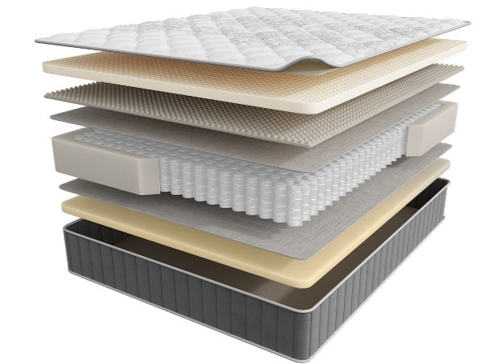
 |  | Матрас 200*090 Infinity Perfection |  | 90 | 49,194 | 43% | 28,041 | 17,942
 |  | Матрас 200*120 Infinity Perfection |  | 120 | 64,988 | 43% | 37,043 | 23,704
 |  | Матрас 200*140 Infinity Perfection |  | 140 | 72,214 | 43% | 41,162 | 26,342
 |  | Матрас 200*160 Infinity Perfection |  | 160 | 81,560 | 43% | 46,489 | 29,748
 |  | Матрас 200*180 Infinity Perfection |  | 180 | 90,291 | 43% | 51,466 | 32,934
 |  | Матрас 200*200 Infinity Perfection |  | 200 | 99,438 | 43% | 56,680 | 36,266
 |  | МАТРАС D 200 INFINITY PERFECTION | D200 |  | 115,835 | 43% | 66,026 | 42,277
 |  | МАТРАС D 210 INFINITY PERFECTION | D210 |  | 150,455 | 43% | 85,759 | 54,913
 |  | МАТРАС D 220 INFINITY PERFECTION | D210 |  | 157,003 | 43% | 89,492 | 57,302
Style (Стайл) | Состав | Наименование МЦ | Размер |  | Розничная цена до скидки | Скидка роз. | Розничная цена | Оптовая цена
 | 1. Премиальный трикотаж с ультрамягкой пропиткой SoftFeel 2. Система комфортности UltraSense 3. Уникальная пена SoyaFoam c памятью формы 4. Лен 5. Пружинный блок Support Power, h-15 см 6. Система усиления поддержки периметра матраса h ≈ 27 см max нагрузка: до 150 кг расширенная гарантия: 30 лет жесткость: высокая тип матраса: двусторонний | Матрас 200*080 Infinity Style | Длина 186,190,195,200 | 80 | 46,695 | 43% | 26,616 | 17,030
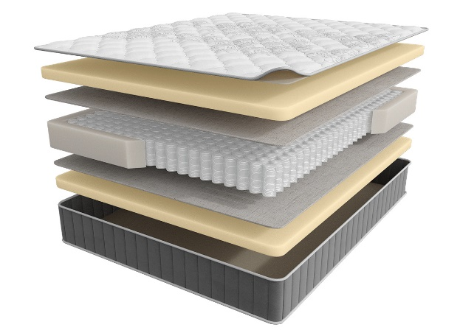
 |  | Матрас 200*090 Infinity Style |  | 90 | 51,893 | 43% | 29,579 | 18,924
 |  | Матрас 200*120 Infinity Style |  | 120 | 67,324 | 43% | 38,375 | 24,555
 |  | Матрас 200*140 Infinity Style |  | 140 | 76,199 | 43% | 43,433 | 27,795
 |  | Матрас 200*160 Infinity Style |  | 160 | 86,922 | 43% | 49,546 | 31,756
 |  | Матрас 200*180 Infinity Style |  | 180 | 95,344 | 43% | 54,346 | 34,774
 |  | Матрас 200*200 Infinity Style |  | 200 | 105,831 | 43% | 60,324 | 38,601
 |  | МАТРАС D 200 INFINITY STYLE | D200 |  | 115,530 | 43% | 65,852 | 42,166
 |  | МАТРАС D 210 INFINITY STYLE | D210 |  | 147,167 | 43% | 83,885 | 53,712
 |  | МАТРАС D 220 INFINITY STYLE | D210 |  | 153,811 | 43% | 87,672 | 56,137
1. Допустимое отклонение в габаритах матраса (ШхГхВ) +/- 1,5 см
2. Гарантия по ТУ: 18 мес.
3. Декларация по ссылке | https://disk.yandex.ru/d/-Mj2XLVSSKAg0Q
4. Расширенная гарантия действует при покупке с чехлом
5. Матрасы доступны в нестандартных размерах. Более подробную информацию смотреть в инструкции по нестандартам.
почта для приёма заказов | хххх@ххх.ru
номер телефона службы сервиса | 8800

НАМАТРАСНИКИ
с 12.08 по 18.08.2026 г. включительно
НАМАТРАСНИКИ
Наматрасники с длиной свыше 200 см и/или шириной свыше 180 см поставляются в нескрученном виде
Более подробная информация | https://disk.yandex.ru/d/QPnGF0h9m3baQQ
Topper Base Mini (Топпер Бэйс Мини) | Состав | Наименование МЦ | Размер |  | Розничная цена до скидки | Скидка роз. | Розничная цена | Оптовая цена
 | Чехол: трикотаж, стеганый на синтепоне Наполнитель: пена Orto Foam 4 резинки по углам для крепления к спальному месту h ≈ 2,5 см гарантия: 36 месяцев | Наматрасник 200*080 Topper Base Mini | Длина 200 | 80 | 7,758 | 34% | 5,120 | 3,519
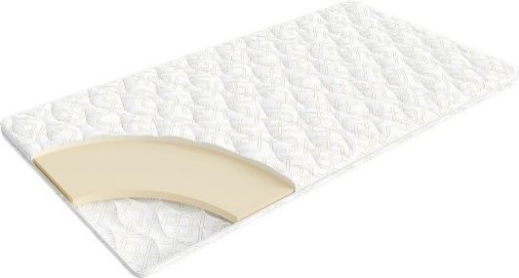
 |  | Наматрасник 200*090 Topper Base Mini |  | 90 | 8,576 | 34% | 5,660 | 3,893
 |  | Наматрасник 200*120 Topper Base Mini |  | 120 | 11,076 | 34% | 7,310 | 5,023
 |  | Наматрасник 200*140 Topper Base Mini |  | 140 | 12,712 | 34% | 8,390 | 5,765
 |  | Наматрасник 200*160 Topper Base Mini |  | 160 | 14,455 | 34% | 9,540 | 6,559
 |  | Наматрасник 200*180 Topper Base Mini |  | 180 | 16,015 | 34% | 10,570 | 7,269
 |  | Наматрасник 200*200 Topper Base Mini |  | 200 | 17,091 | 34% | 11,280 | 7,754
Topper Massage Mini (Топпер Массаж Мини) | Состав | Наименование МЦ | Размер |  | Розничная цена до скидки | Скидка роз. | Розничная цена | Оптовая цена
 | Чехол: трикотаж, стеганый на синтепоне Наполнитель: пена Orto Foam с массажным эффектом 4 резинки по углам для крепления к спальному месту h ≈ 3 см гарантия: 36 месяцев | Наматрасник 200*080 Topper Massage Mini | Длина 200 | 80 | 8,537 | 30% | 6,010 | 4,021
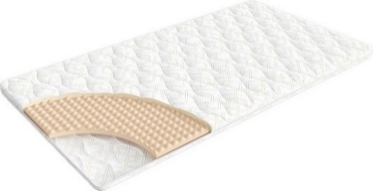
 |  | Наматрасник 200*090 Topper Massage Mini |  | 90 | 9,460 | 30% | 6,660 | 4,457
 |  | Наматрасник 200*120 Topper Massage Mini |  | 120 | 12,244 | 30% | 8,620 | 5,765
 |  | Наматрасник 200*140 Topper Massage Mini |  | 140 | 14,077 | 30% | 9,910 | 6,630
 |  | Наматрасник 200*160 Topper Massage Mini |  | 160 | 15,909 | 30% | 11,200 | 7,489
 |  | Наматрасник 200*180 Topper Massage Mini |  | 180 | 17,770 | 30% | 12,510 | 8,368
 |  | Наматрасник 200*200 Topper Massage Mini |  | 200 | 19,063 | 30% | 13,420 | 8,974
Topper Cocos Mini (Топпер Кокос Мини) | Состав | Наименование МЦ | Размер |  | Розничная цена до скидки | Скидка роз. | Розничная цена | Оптовая цена
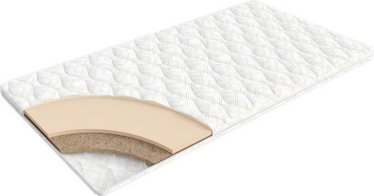
 | Чехол: Трикотаж, стеганый на синтепоне Наполнитель: пена Orto Foam, слой кокосового волокна 4 резинки по углам для крепления к спальному месту h ≈ 3 см гарантия: 36 месяцев | Наматрасник 200*080 Topper Cocos Mini | Длина 200 | 80 | 9,219 | 30% | 6,490 | 4,428
 |  | Наматрасник 200*090 Topper Cocos Mini |  | 90 | 10,227 | 30% | 7,200 | 4,915
 |  | Наматрасник 200*120 Topper Cocos Mini |  | 120 | 14,105 | 30% | 9,930 | 6,778
 |  | Наматрасник 200*140 Topper Cocos Mini |  | 140 | 16,165 | 30% | 11,380 | 7,765
 |  | Наматрасник 200*160 Topper Cocos Mini |  | 160 | 17,926 | 30% | 12,620 | 8,614
 |  | Наматрасник 200*180 Topper Cocos Mini |  | 180 | 19,602 | 30% | 13,800 | 9,420
 |  | Наматрасник 200*200 Topper Cocos Mini |  | 200 | 21,051 | 30% | 14,820 | 10,115
Topper Latex Mini (Топпер Латекс Мини) | Состав | Наименование МЦ | Размер |  | Розничная цена до скидки | Скидка роз. | Розничная цена | Оптовая цена
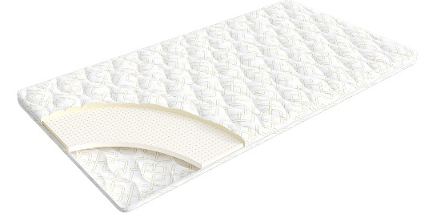
 | Чехол: Трикотаж, стеганый на синтепоне Наполнитель: пена Orto Foam, латекс 4 резинки по углам для крепления к спальному месту h ≈ 3,5 см гарантия: 36 месяцев | Наматрасник 200*080 Topper Latex Mini | Длина 200 | 80 | 12,716 | 12% | 11,190 | 8,222
 |  | Наматрасник 200*090 Topper Latex Mini |  | 90 | 14,193 | 12% | 12,490 | 9,185
 |  | Наматрасник 200*120 Topper Latex Mini |  | 120 | 18,659 | 12% | 16,420 | 12,068
 |  | Наматрасник 200*140 Topper Latex Mini |  | 140 | 21,625 | 12% | 19,030 | 13,993
 |  | Наматрасник 200*160 Topper Latex Mini |  | 160 | 24,602 | 12% | 21,650 | 15,914
 |  | Наматрасник 200*180 Topper Latex Mini |  | 180 | 27,591 | 12% | 24,280 | 17,839
 |  | Наматрасник 200*200 Topper Latex Mini |  | 200 | 30,239 | 12% | 26,610 | 19,560
1. Допустимое отклонение в габаритах матраса (ШхГхВ) +/- 1 см
2. Гарантия по ТУ: 18 мес.
3. Декларация по ссылке | https://disk.yandex.ru/d/-Mj2XLVSSKAg0Q
почта для приёма заказов | хххх@ххх.ru
номер телефона службы сервиса | 8800

КРОВАТИ
с 12.08 по 18.08.2026 г. включительно

КРОВАТИ * Перед выбором ткани см лист ТРТ
Более подробная информация | https://disk.yandex.ru/d/08fb6ODDp4A50Q |  |  |  | 2 категория ткани тк. Prime, тк. Dumont, тк. Velutto, тк. Balance |  |  |  | 3 категория ткани тк. Sky Velvet, тк. Casanova
Название кровати | Фото | Пример МЦ | Размер |  | Розничная цена | Скидка | Розничная цена | Оптовая цена | Розничная цена | Скидка | Розничная цена | Оптовая цена
Иви (без основания с ламелями) необходимо заказать Основание База | 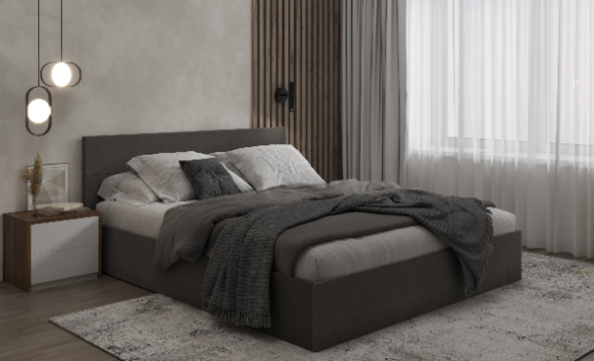 | Кровать 200*090 Иви Тк. Dumont 24 | Длина 200 | 90 | 10,710 | 27% | 7,775 | 6,034 | 15,750 | 27% | 11,435 | 8,301
 |  | Кровать 200*120 Иви Тк. Sky Velvet 03 |  | 120 | 11,970 | 27% | 8,690 | 6,744 | 17,640 | 27% | 12,807 | 9,297
 |  | Кровать 200*140 Иви Тк. Dumont 26 |  | 140 | 13,230 | 27% | 9,605 | 7,206 | 21,420 | 27% | 15,551 | 11,291
 |  | Кровать 200*160 Иви Тк. Sky Velvet 03 |  | 160 | 14,490 | 27% | 10,520 | 7,636 | 25,830 | 27% | 18,753 | 13,614
 |  | Кровать 200*180 Иви Тк. Casanova Stone |  | 180 | 17,640 | 27% | 12,807 | 9,297 | 29,610 | 27% | 21,497 | 15,606
Иви с ПМ (с бельевым ящиком) комплектуется Основанием с газ. пружинами |  | Кровать с ПМ 200*090 Иви Тк. Dumont 24 | Длина 200 | 90 | 20,532 | 27% | 14,907 | 11,714 | 33,132 | 27% | 24,054 | 17,530
 |  | Кровать с ПМ 200*120 Иви Тк. Sky Velvet 03 |  | 120 | 26,094 | 27% | 18,944 | 14,855 | 38,064 | 27% | 27,634 | 20,134
 |  | Кровать с ПМ 200*140 Иви Тк. Dumont 26 |  | 140 | 31,026 | 27% | 22,525 | 17,016 | 43,626 | 27% | 31,672 | 23,071
 |  | Кровать с ПМ 200*160 Иви Тк. Sky Velvet 03 |  | 160 | 35,329 | 27% | 25,649 | 18,700 | 47,299 | 27% | 34,339 | 25,008
 |  | Кровать с ПМ 200*180 Иви Тк. Casanova Stone |  | 180 | 41,485 | 27% | 30,118 | 21,950 | 52,825 | 27% | 38,351 | 27,928
Айрис (без основания с ламелями) необходимо заказать Основание с ламелями | 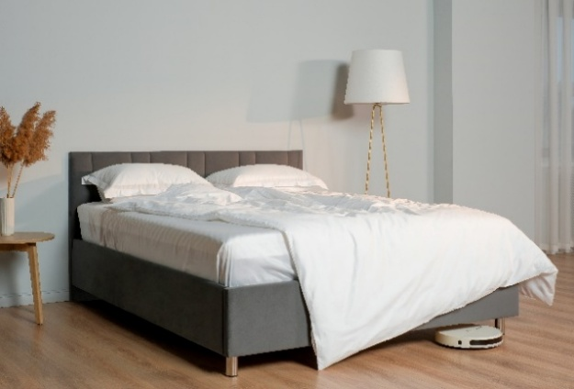 | Кровать 200*090 Айрис Тк. Dumont 24 | Длина 200 | 90 | 22,754 | 35% | 14,858 | 10,740 | 26,617 | 35% | 17,381 | 12,545
 |  | Кровать 200*120 Айрис Тк. Sky Velvet 03 |  | 120 | 27,047 | 35% | 17,662 | 12,749 | 28,791 | 35% | 18,801 | 13,571
 |  | Кровать 200*140 Айрис Тк. Casanova Stone |  | 140 | 27,984 | 35% | 18,274 | 13,190 | 29,797 | 35% | 19,457 | 14,043
 |  | Кровать 200*160 Айрис Тк. Sky Velvet 01 |  | 160 | 29,175 | 35% | 19,051 | 13,751 | 31,121 | 35% | 20,322 | 14,667
 |  | Кровать 200*180 Айрис Тк. Dumont 26 |  | 180 | 30,397 | 35% | 19,849 | 14,327 | 32,479 | 35% | 21,209 | 15,308
Айрис с ПМ (с бельевым ящиком) комплектуется Основанием с газ. Пружинами next |  | Кровать с ПМ 200*090 Айрис Тк. Dumont 24 | Длина 200 | 90 | 43,528 | 35% | 28,424 | 20,667 | 47,347 | 35% | 30,917 | 22,436
 |  | Кровать с ПМ 200*120 Айрис Тк. Sky Velvet 03 |  | 120 | 50,410 | 35% | 32,918 | 23,857 | 55,554 | 35% | 36,277 | 26,245
 |  | Кровать с ПМ 200*140 Айрис Тк. Casanova Stone |  | 140 | 52,601 | 35% | 34,348 | 24,896 | 58,552 | 35% | 38,234 | 27,664
 |  | Кровать с ПМ 200*160 Айрис Тк. Dumont 26 |  | 160 | 54,840 | 35% | 35,811 | 25,953 | 61,056 | 35% | 39,870 | 28,844
 |  | Кровать с ПМ 200*180 Айрис Тк. Dumont 02 |  | 180 | 59,389 | 35% | 38,781 | 28,103 | 64,967 | 35% | 42,424 | 30,687
Эстер (без основания с ламелями) необходимо заказать Основание с ламелями | 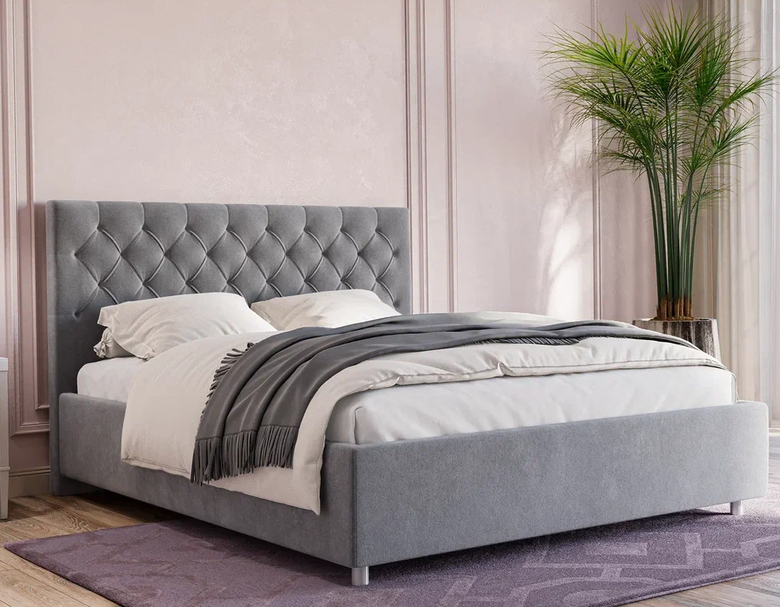 | Кровать 200*090 Эстер Тк. Sky Velvet 18 | Длина 200 | 90 |  |  |  |  | 45,427 | 45% | 25,167 | 18,129
 |  | Кровать 200*140 Эстер Тк. Casanova Milk |  | 140 |  |  |  |  | 50,156 | 45% | 27,786 | 20,010
 |  | Кровать 200*160 Эстер Тк. Casanova Ice |  | 160 |  |  |  |  | 51,508 | 45% | 28,535 | 20,551
 |  | Кровать 200*180 Эстер Тк. Sky Velvet 21 |  | 180 |  |  |  |  | 53,032 | 45% | 29,380 | 21,157
Эстер с ПМ (с бельевым ящиком) комплектуется Основанием с ПМ |  | Кровать с ПМ 200*090 Эстер Тк. Casanova rose | Длина 200 | 90 |  |  |  |  | 69,447 | 45% | 38,474 | 27,730
 |  | Кровать с ПМ 200*140 Эстер Тк. Casanova Stone |  | 140 |  |  |  |  | 81,362 | 45% | 45,075 | 32,488
 |  | Кровать с ПМ 200*160 Эстер Тк. Sky Velvet 18 |  | 160 |  |  |  |  | 83,478 | 45% | 46,247 | 33,338
 |  | Кровать с ПМ 200*180 Эстер Тк. Sky Velvet 21 |  | 180 |  |  |  |  | 86,852 | 45% | 48,116 | 34,688
Кейли Нью (без основания с ламелями) необходимо заказать Основание База | 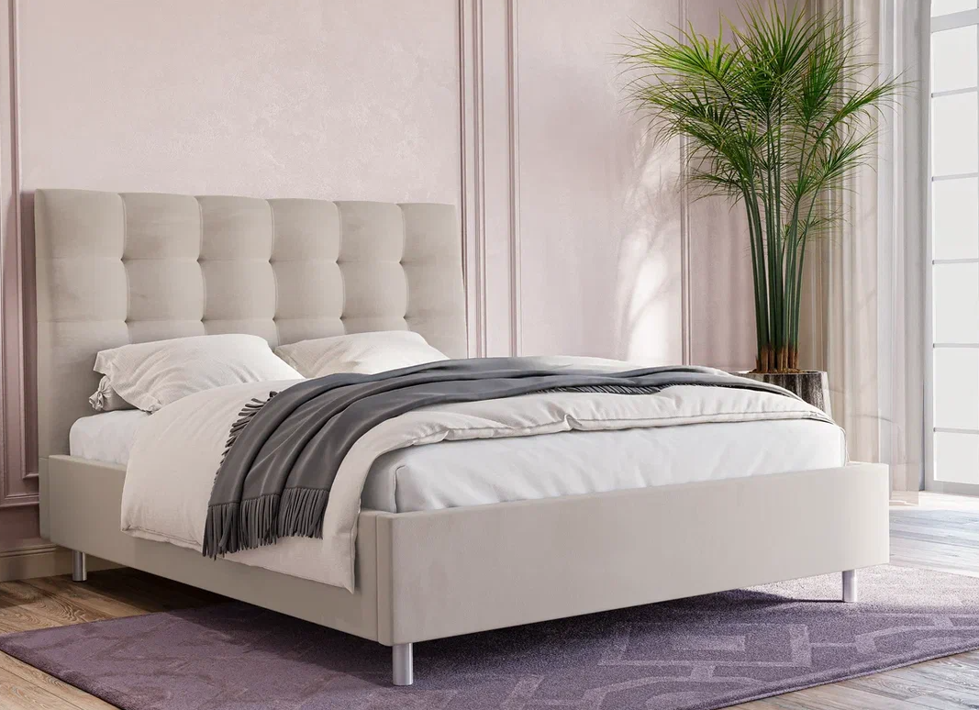 | Кровать 200*090 Кейли Нью Тк. Dumont 31 | Длина 200 | 90 | 39,930 | 35% | 25,955 | 18,449 | 43,826 | 36% | 28,049 | 20,249
 |  | Кровать 200*140 Кейли Нью Тк. Sky Velvet 16 |  | 140 | 43,281 | 35% | 28,133 | 19,998 | 47,859 | 36% | 30,630 | 22,110
 |  | Кровать 200*160 Кейли Нью Тк. Sky Velvet 03 |  | 160 | 44,327 | 35% | 28,813 | 20,482 | 49,116 | 36% | 31,434 | 22,691
 |  | Кровать 200*180 Кейли Нью Тк. Casanova Grass |  | 180 | 45,190 | 35% | 29,374 | 20,878 | 50,178 | 36% | 32,114 | 23,183
Кейли Нью с ПМ (с бельевым ящиком) комплектуется Основание с газ. пружинами next |  | Кровать с ПМ 200*090 Кейли Нью Тк. Casanova Rose | Длина 200 | 90 | 57,043 | 35% | 37,078 | 26,453 | 60,888 | 36% | 38,968 | 28,252
 |  | Кровать с ПМ 200*140 Кейли Нью Тк. Sky Velvet 03 |  | 140 | 65,107 | 35% | 42,319 | 30,124 | 69,632 | 36% | 44,565 | 32,236
 |  | Кровать с ПМ 200*160 Кейли Нью Тк. Sky Velvet 16 |  | 160 | 67,780 | 35% | 44,057 | 31,363 | 72,530 | 36% | 46,419 | 33,575
 |  | Кровать с ПМ 200*180 Кейли Нью Тк. Dumont 02 |  | 180 | 69,239 | 35% | 45,005 | 32,038 | 74,185 | 36% | 47,478 | 34,341
Greta New (Грета Нью) (без основания с ламелями) необходимо заказать Основание с ламелями | 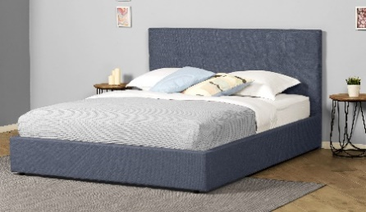 | Кровать 200*090 Greta New (Грета Нью) Тк. Dumont 02 | Длина 200 | 90 | 31,903 | 48% | 16,749 | 12,066 | 38,960 | 46% | 20,883 | 15,133
 |  | Кровать 200*140 Greta New (Грета Нью) Тк. Sky Velvet 03 |  | 140 | 35,202 | 48% | 18,481 | 13,313 | 42,257 | 46% | 22,650 | 16,414
 |  | Кровать 200*160 Greta New (Грета Нью) Тк. Dumont 08 |  | 160 | 37,818 | 48% | 19,854 | 14,302 | 44,873 | 46% | 24,052 | 17,427
 |  | Кровать 200*180 Greta New (Грета Нью) Тк. Sky Velvet 16 |  | 180 | 40,487 | 48% | 21,256 | 15,311 | 47,522 | 46% | 25,472 | 18,459
Greta New (Грета Нью) с ПМ (с бельевым ящиком) комплектуется Основание с газ. пружинами next |  | Кровать с ПМ 200*090 Greta New (Грета Нью) Тк. Dumont 31 | Длина 200 | 90 | 58,758 | 48% | 30,848 | 22,340 | 64,116 | 46% | 34,366 | 25,027
 |  | Кровать с ПМ 200*140 Greta New (Грета Нью) Тк. Casanova Grey |  | 140 | 62,919 | 48% | 33,032 | 23,860 | 68,282 | 46% | 36,599 | 26,593
 |  | Кровать с ПМ 200*160 Greta New (Грета Нью) Тк. Dumont 08 |  | 160 | 65,462 | 48% | 34,368 | 24,822 | 70,828 | 46% | 37,964 | 27,581
 |  | Кровать с ПМ 200*180 Greta New (Грета Нью) Тк. Dumont 02 |  | 180 | 68,025 | 48% | 35,713 | 25,791 | 73,374 | 46% | 39,328 | 28,573
Аура (без основания с ламелями) необходимо заказать Основание с ламелями | 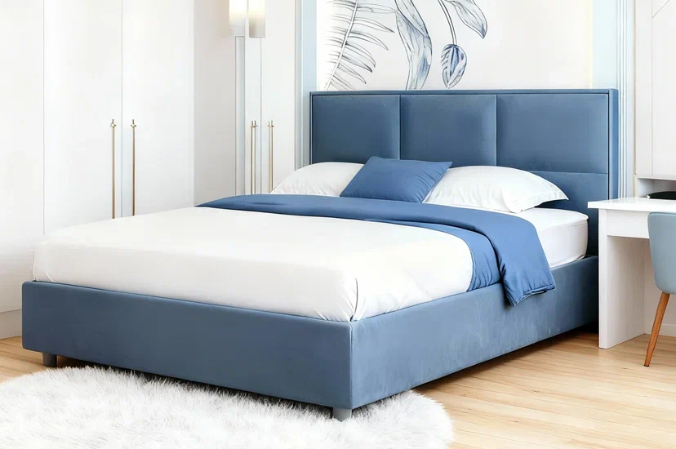 | Кровать 200*140 Аура Тк. Balance 996 | Длина 200 | 140 | 68,353 | 51% | 33,835 | 19,293 | 80,931 | 51% | 40,061 | 22,866
 |  | Кровать 200*160 Аура Тк. Casanova Grey |  | 160 | 70,894 | 51% | 35,093 | 20,007 | 83,599 | 51% | 41,382 | 23,581
 |  | Кровать 200*180 Аура Тк. Balance 996 |  | 180 | 73,435 | 51% | 36,350 | 20,722 | 86,268 | 51% | 42,703 | 24,295
 |  | Кровать 200*200 Аура Тк. Casanova Grey |  | 200 | 76,104 | 51% | 37,671 | 21,436 | 88,681 | 51% | 43,897 | 25,010
Аура с ПМ (с бельевым ящиком) комплектуется Основанием с ПМ |  | Кровать с ПМ 200*140 Аура Тк. Sky Velvet 08 | Длина 200 | 140 | 102,991 | 51% | 50,981 | 28,847 | 110,486 | 51% | 54,691 | 30,991
 |  | Кровать с ПМ 200*160 Аура Тк. Dumont 26 |  | 160 | 105,565 | 51% | 52,255 | 29,528 | 113,060 | 51% | 55,965 | 31,674
 |  | Кровать с ПМ 200*180 Аура Тк. Velutto 55 |  | 180 | 107,760 | 51% | 53,341 | 30,167 | 115,383 | 51% | 57,115 | 32,313
 |  | Кровать с ПМ 200*200 Аура Тк. Dumont 26 |  | 200 | 109,986 | 51% | 54,443 | 30,817 | 117,863 | 51% | 58,342 | 32,962
Эвия нью (без основания с ламелями) необходимо заказать Основание с ламелями |  | Кровать 200*090 Эвия Нью Тк. Casanova Ice | Длина 200 | 90 | 34,558 | 40% | 20,908 | 12,737 | 41,880 | 40% | 25,337 | 15,455
 |  | Кровать 200*120 Эвия Нью Тк. Casanova Ice |  | 120 | 36,429 | 40% | 22,040 | 13,866 | 43,890 | 40% | 26,553 | 16,193
 |  | Кровать 200*140 Эвия Нью Тк. Casanova Ice |  | 140 | 37,076 | 40% | 22,431 | 14,158 | 44,814 | 40% | 27,112 | 16,532
 |  | Кровать 200*160 Эвия Нью Тк. Casanova Ice |  | 160 | 38,023 | 40% | 23,004 | 14,509 | 45,761 | 40% | 27,685 | 16,873
 |  | Кровать 200*180 Эвия Нью Тк. Casanova Ice |  | 180 | 39,085 | 40% | 23,646 | 14,917 | 46,962 | 40% | 28,412 | 17,325
 |  | Кровать 200*200 Эвия Нью Тк. Casanova Ice |  | 200 | 41,777 | 40% | 25,275 | 15,975 | 51,004 | 40% | 30,857 | 18,867
Эвия нью с ПМ (с бельевым ящиком) комплектуется Основанием с газ. Пружинами next |  | Кровать с ПМ 200*090 Эвия Нью Тк. Casanova Ice | Длина 200 | 90 | 53,784 | 40% | 32,540 | 20,784 | 59,651 | 40% | 36,089 | 23,036
 |  | Кровать с ПМ 200*120 Эвия Нью Тк. Casanova Ice |  | 120 | 60,663 | 40% | 36,701 | 23,371 | 66,808 | 40% | 40,419 | 25,743
 |  | Кровать с ПМ 200*140 Эвия Нью Тк. Casanova Ice |  | 140 | 64,554 | 40% | 39,055 | 24,861 | 70,814 | 40% | 42,843 | 27,293
 |  | Кровать с ПМ 200*160 Эвия Нью Тк. Casanova Ice |  | 160 | 65,793 | 40% | 39,805 | 25,360 | 72,469 | 40% | 43,844 | 27,912
 |  | Кровать с ПМ 200*180 Эвия Нью Тк. Casanova Ice |  | 180 | 70,938 | 40% | 42,918 | 27,346 | 77,591 | 40% | 46,943 | 29,896
 |  | Кровать с ПМ 200*200 Эвия Нью Тк. Casanova Ice |  | 200 | 74,138 | 40% | 44,854 | 28,595 | 80,643 | 40% | 48,789 | 31,111
Милла (без основания с ламелями) необходимо заказать Основание с ламелями* | 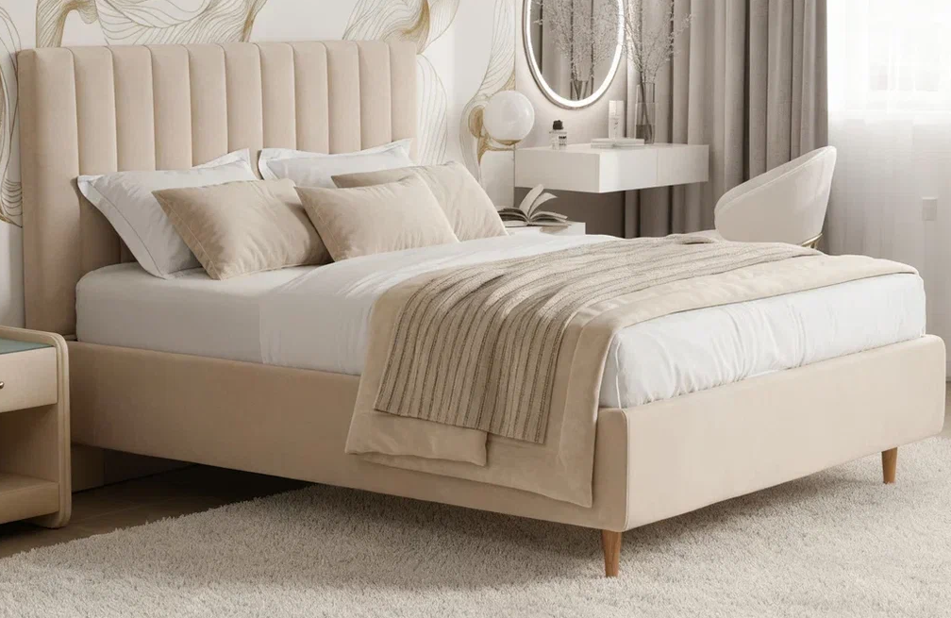 | Кровать 200*090 Милла Тк. Casanova Pudra | Длина 200 | 90 | 39,640 | 21% | 31,316 | 17,621 | 46,500 | 21% | 36,735 | 20,670
 |  | Кровать 200*120 Милла Тк. Sky Velvet 12 |  | 120 | 44,976 | 21% | 35,531 | 19,992 | 52,091 | 21% | 41,152 | 23,155
 |  | Кровать 200*140 Милла Тк. Prime Grey |  | 140 | 47,517 | 21% | 37,538 | 21,122 | 53,489 | 21% | 42,256 | 23,775
 |  | Кровать 200*160 Милла Тк. Prime Grey |  | 160 | 50,185 | 21% | 39,646 | 22,307 | 56,156 | 21% | 44,363 | 24,962
 |  | Кровать 200*180 Милла Тк. Casanova Milk |  | 180 | 52,218 | 21% | 41,252 | 23,212 | 58,571 | 21% | 46,271 | 26,035
 |  | Кровать 200*200 Милла Тк. Sky Velvet 12 |  | 200 | 54,886 | 21% | 43,360 | 24,399 | 60,858 | 21% | 48,078 | 27,052
*При комплектации данной кровати Основанием с ламелями и заказе матраса высотой ниже 27 см требуется замена стандартных опор основания на увеличенные по высоте. При использовании стандартных опор матрас будет утопать на 19,5 см. |  | МЦ для заказа: Комплект ножек АГ 400мм Спец.заказ (7шт.) Прайс-лист на пост гарантийное обслуживание для ОПТА |  |  |  |  |  | 1,710 |  |  |  | 1,710
Милла с ПМ (с бельевым ящиком) комплектуется Основанием с ПМ |  | Кровать с ПМ 200*090 Милла Тк. Dumont 02 | Длина 200 | 90 | 55,721 | 21% | 44,020 | 25,944 | 62,836 | 21% | 49,641 | 28,827
 |  | Кровать с ПМ 200*120 Милла Тк. Sky Velvet 42 |  | 120 | 61,076 | 21% | 48,250 | 28,429 | 68,191 | 21% | 53,871 | 31,275
 |  | Кровать с ПМ 200*140 Милла Тк. Sky Velvet 32 |  | 140 | 62,315 | 21% | 49,229 | 28,973 | 69,049 | 21% | 54,549 | 31,630
 |  | Кровать с ПМ 200*160 Милла Тк. Dumont 08 |  | 160 | 66,067 | 21% | 52,193 | 30,724 | 72,420 | 21% | 57,212 | 33,180
 |  | Кровать с ПМ 200*180 Милла Тк. Velutto 04 |  | 180 | 67,963 | 21% | 53,691 | 31,599 | 73,935 | 21% | 58,409 | 33,866
 |  | Кровать с ПМ 200*200 Милла Тк. Sky Velvet 32 |  | 200 | 70,006 | 21% | 55,304 | 32,545 | 76,104 | 21% | 60,122 | 34,853
Лора (без основания с ламелями) необходимо заказать Основание с ламелями | 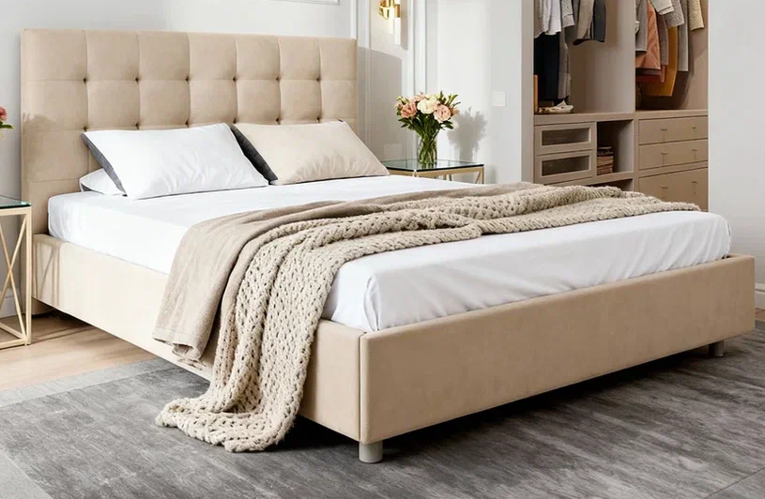 | Кровать 200*090 Лора Тк. Dumont 31 | Длина 200 | 90 | 54,505 | 55% | 24,527 | 15,905 | 66,638 | 55% | 29,987 | 17,649
 |  | Кровать 200*120 Лора Тк. Casanova Beige |  | 120 | 62,377 | 55% | 28,070 | 18,230 | 77,723 | 55% | 34,975 | 20,557
 |  | Кровать 200*140 Лора Тк. Dumont 26 |  | 140 | 66,496 | 55% | 29,923 | 19,393 | 81,996 | 55% | 36,898 | 21,719
 |  | Кровать 200*160 Лора Тк. Sky Velvet 02 |  | 160 | 70,371 | 55% | 31,667 | 20,557 | 85,734 | 55% | 38,580 | 22,882
 |  | Кровать 200*180 Лора Тк. Dumont 24 |  | 180 | 74,368 | 55% | 33,466 | 21,719 | 90,809 | 55% | 40,864 | 24,045
Лора с ПМ (с бельевым ящиком) комплектуется Основанием с ПМ |  | Кровать с ПМ 200*090 Лора Тк. Casanova Grass | Длина 200 | 90 | 88,187 | 55% | 39,684 | 25,083 | 103,945 | 55% | 46,775 | 28,339
 |  | Кровать с ПМ 200*120 Лора Тк. Dumont 08 |  | 120 | 98,842 | 55% | 44,479 | 28,172 | 114,991 | 55% | 51,746 | 31,339
 |  | Кровать с ПМ 200*140 Лора Тк. Dumont 31 |  | 140 | 102,764 | 55% | 46,244 | 29,230 | 118,321 | 55% | 53,244 | 32,361
 |  | Кровать с ПМ 200*160 Лора Тк. Casanova Lilac |  | 160 | 107,033 | 55% | 48,165 | 30,486 | 121,153 | 55% | 54,519 | 33,580
 |  | Кровать с ПМ 200*180 Лора Тк. Sky Velvet 30 |  | 180 | 111,303 | 55% | 50,086 | 31,697 | 127,759 | 55% | 57,492 | 34,757
Вивиан (без основания с ламелями) необходимо заказать Основание с ламелями | 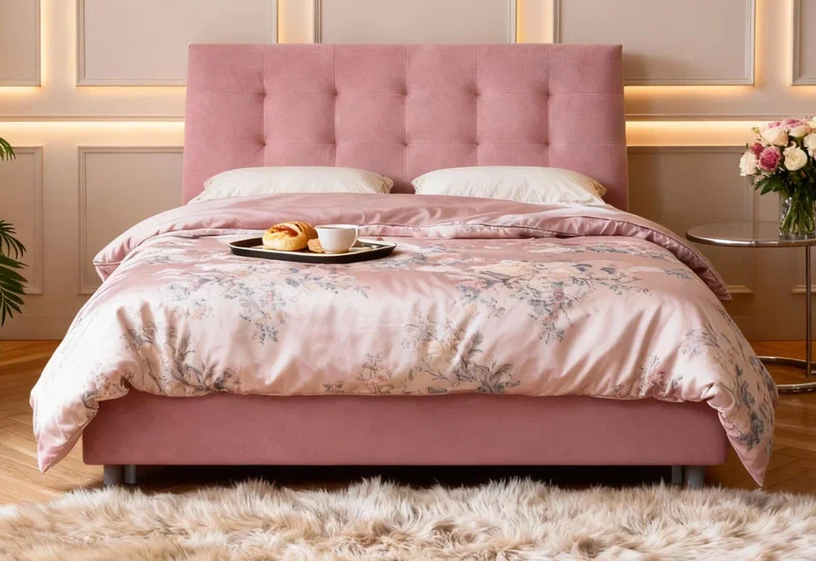 | Кровать 200*090 Вивиан Тк. Balance 996 | Длина 200 | 90 | 45,484 | 43% | 25,926 | 15,465 | 60,730 | 43% | 34,616 | 20,049
 |  | Кровать 200*120 Вивиан Тк. Casanova Seawave |  | 120 | 55,776 | 43% | 31,792 | 18,901 | 73,435 | 43% | 41,858 | 24,239
 |  | Кровать 200*140 Вивиан Тк. Casanova Stone |  | 140 | 55,902 | 43% | 31,864 | 19,040 | 73,943 | 43% | 42,148 | 24,389
 |  | Кровать 200*160 Вивиан Тк. Sky Velvet 02 |  | 160 | 57,173 | 43% | 32,589 | 19,455 | 75,214 | 43% | 42,872 | 24,761
 |  | Кровать 200*180 Вивиан Тк. Velutto 04 |  | 180 | 59,587 | 43% | 33,965 | 20,209 | 77,246 | 43% | 44,030 | 25,469
 |  | Кровать 200*200 Вивиан Тк. Sky Velvet 16 |  | 200 | 60,222 | 43% | 34,327 | 20,491 | 78,136 | 43% | 44,538 | 25,721
Вивиан с ПМ (с бельевым ящиком) комплектуется Основанием с ПМ |  | Кровать с ПМ 200*090 Вивиан Тк. Balance 235 | Длина 200 | 90 | 73,582 | 43% | 41,942 | 24,856 | 85,779 | 43% | 48,894 | 28,488
 |  | Кровать с ПМ 200*120 Вивиан Тк. Casanova Marsala |  | 120 | 87,486 | 43% | 49,867 | 29,695 | 100,318 | 43% | 57,181 | 33,440
 |  | Кровать с ПМ 200*140 Вивиан Тк. Casanova Pudra |  | 140 | 89,202 | 43% | 50,845 | 30,162 | 105,210 | 43% | 59,970 | 34,958
 |  | Кровать с ПМ 200*160 Вивиан Тк. Casanova Stone |  | 160 | 90,391 | 43% | 51,523 | 30,643 | 107,162 | 43% | 61,082 | 35,618
 |  | Кровать с ПМ 200*180 Вивиан Тк. Dumont 02 |  | 180 | 97,061 | 43% | 55,325 | 32,868 | 114,594 | 43% | 65,319 | 38,120
 |  | Кровать с ПМ 200*200 Вивиан Тк. Casanova Stone |  | 200 | 99,820 | 43% | 56,897 | 33,760 | 119,131 | 43% | 67,905 | 39,601
Тиана (без основания с ламелями) необходимо заказать Основание База |  | Кровать 200*090 Тиана Тк. Velutto 26 | Длина 200 | 90 | 21,131 | 40% | 12,679 | 8,536 | 25,358 | 40% | 15,215 | 10,093
 |  | Кровать 200*120 Тиана Тк. Velutto 26 |  | 120 | 24,754 | 40% | 14,852 | 9,885 | 27,773 | 40% | 16,664 | 11,014
 |  | Кровать 200*140 Тиана Тк. Velutto 26 |  | 140 | 25,358 | 40% | 15,215 | 10,116 | 29,584 | 40% | 17,750 | 11,706
 |  | Кровать 200*160 Тиана Тк. Velutto 26 |  | 160 | 26,565 | 40% | 15,939 | 10,807 | 31,395 | 40% | 18,837 | 12,396
 |  | Кровать 200*180 Тиана Тк. Velutto 26 |  | 180 | 28,376 | 40% | 17,026 | 11,498 | 33,206 | 40% | 19,924 | 13,086
 |  | Кровать 200*200 Тиана Тк. Velutto 26 |  | 200 | 30,791 | 40% | 18,475 | 12,419 | 35,621 | 40% | 21,373 | 14,008
Тиана с ПМ (с бельевым ящиком) комплектуется Основанием с газ. Пружинами |  | Кровать с ПМ 200*090 Тиана Тк. Velutto 26 | Длина 200 | 90 | 41,999 | 40% | 25,199 | 17,034 | 45,621 | 40% | 27,373 | 18,386
 |  | Кровать с ПМ 200*120 Тиана Тк. Velutto 26 |  | 120 | 52,763 | 40% | 31,658 | 21,598 | 56,989 | 40% | 34,193 | 22,949
 |  | Кровать с ПМ 200*140 Тиана Тк. Velutto 26 |  | 140 | 55,678 | 40% | 33,407 | 22,706 | 59,904 | 40% | 35,942 | 24,058
 |  | Кровать с ПМ 200*160 Тиана Тк. Velutto 26 |  | 160 | 57,385 | 40% | 34,431 | 23,355 | 61,611 | 40% | 36,967 | 24,706
 |  | Кровать с ПМ 200*180 Тиана Тк. Velutto 26 |  | 180 | 60,870 | 40% | 36,522 | 24,449 | 64,492 | 40% | 38,695 | 25,802
 |  | Кровать с ПМ 200*200 Тиана Тк. Velutto 26 |  | 200 | 64,319 | 40% | 38,591 | 25,529 | 67,338 | 40% | 40,403 | 26,881
Мирель (без основания с ламелями База) необходимо заказать Основание База | 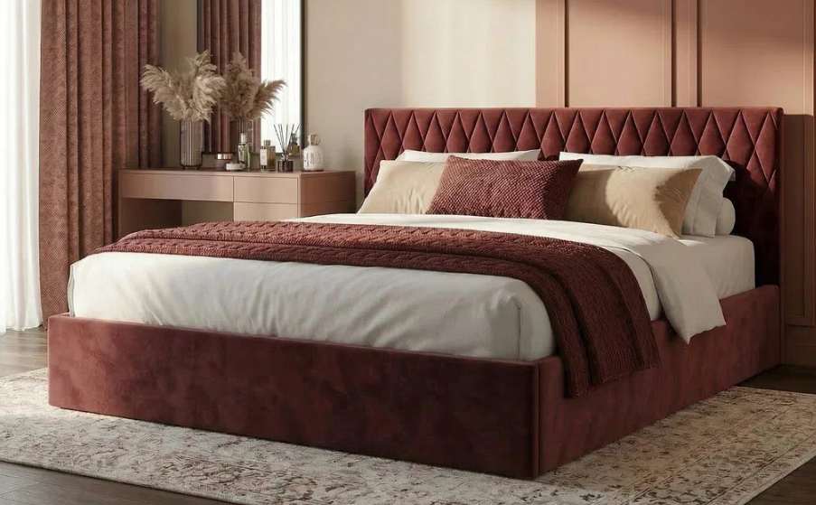 | Кровать 200*090 Мирель Тк. Velutto 26 | Длина 200 | 90 | 19,924 | 40% | 11,954 | 8,098 | 23,546 | 40% | 14,128 | 9,550
 |  | Кровать 200*120 Мирель Тк. Velutto 26 |  | 120 | 22,540 | 40% | 13,524 | 9,167 | 25,760 | 40% | 15,456 | 10,463
 |  | Кровать 200*140 Мирель Тк. Velutto 26 |  | 140 | 23,144 | 40% | 13,886 | 9,394 | 27,370 | 40% | 16,422 | 11,062
 |  | Кровать 200*160 Мирель Тк. Velutto 26 |  | 160 | 24,150 | 40% | 14,490 | 9,781 | 28,376 | 40% | 17,026 | 11,525
 |  | Кровать 200*180 Мирель Тк. Velutto 26 |  | 180 | 25,559 | 40% | 15,335 | 10,354 | 30,188 | 40% | 18,113 | 12,230
 |  | Кровать 200*200 Мирель Тк. Velutto 26 |  | 200 | 28,376 | 40% | 17,026 | 11,463 | 34,011 | 40% | 20,407 | 13,758
Мирель с ПМ (с бельевым ящиком) комплектуется Основанием с газ. Пружинами |  | Кровать с ПМ 200*090 Мирель Тк. Velutto 26 | Длина 200 | 90 | 40,188 | 40% | 24,113 | 16,264 | 43,206 | 40% | 25,924 | 17,511
 |  | Кровать с ПМ 200*120 Мирель Тк. Velutto 26 |  | 120 | 50,549 | 40% | 30,329 | 20,448 | 53,970 | 40% | 32,382 | 21,856
 |  | Кровать с ПМ 200*140 Мирель Тк. Velutto 26 |  | 140 | 52,659 | 40% | 31,595 | 21,336 | 57,489 | 40% | 34,493 | 23,309
 |  | Кровать с ПМ 200*160 Мирель Тк. Velutto 26 |  | 160 | 54,568 | 40% | 32,741 | 22,054 | 59,599 | 40% | 35,759 | 24,109
 |  | Кровать с ПМ 200*180 Мирель Тк. Velutto 26 |  | 180 | 57,851 | 40% | 34,710 | 23,392 | 61,875 | 40% | 37,125 | 25,090
 |  | Кровать с ПМ 200*200 Мирель Тк. Velutto 26 |  | 200 | 60,898 | 40% | 36,539 | 24,628 | 63,916 | 40% | 38,350 | 25,873
Тори (без основания с ламелями База) необходимо заказать Основание База | 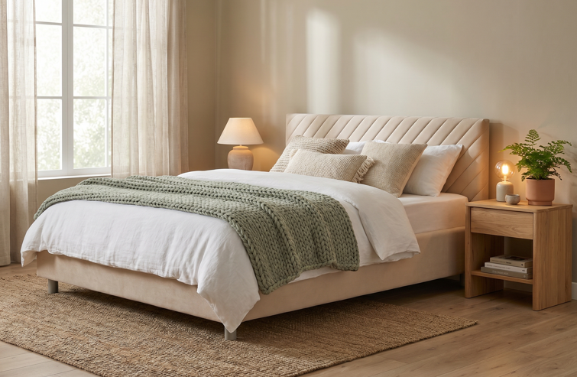 | Кровать 200*090 Тори Тк. Casanova Chocolate | Длина 200 | 90 | 35,071 | 40% | 21,043 | 13,528 | 38,976 | 40% | 23,386 | 15,033
 |  | Кровать 200*120 Тори Тк. Casanova Chocolate |  | 120 | 38,060 | 40% | 22,836 | 14,681 | 42,295 | 40% | 25,377 | 16,311
 |  | Кровать 200*140 Тори Тк. Casanova Chocolate |  | 140 | 39,545 | 40% | 23,727 | 15,254 | 44,000 | 40% | 26,400 | 16,970
 |  | Кровать 200*160 Тори Тк. Casanova Chocolate |  | 160 | 41,250 | 40% | 24,750 | 15,941 | 46,109 | 40% | 27,665 | 17,785
 |  | Кровать 200*180 Тори Тк. Casanova Chocolate |  | 180 | 43,376 | 40% | 26,026 | 16,734 | 48,639 | 40% | 29,183 | 18,760
 |  | Кровать 200*200 Тори Тк. Casanova Chocolate |  | 200 | 45,356 | 40% | 27,214 | 17,495 | 51,040 | 40% | 30,624 | 19,684
Тори с ПМ (с бельевым ящиком) комплектуется Основанием с газ. Пружинами next |  | Кровать с ПМ 200*090 Тори Тк. Velutto 54 | Длина 200 | 90 | 58,702 | 40% | 35,221 | 22,643 | 62,607 | 40% | 37,564 | 24,148
 |  | Кровать с ПМ 200*120 Тори Тк. Velutto 54 |  | 120 | 67,652 | 40% | 40,591 | 26,056 | 71,887 | 40% | 43,132 | 27,685
 |  | Кровать с ПМ 200*140 Тори Тк. Velutto 54 |  | 140 | 70,630 | 40% | 42,378 | 27,203 | 75,085 | 40% | 45,051 | 28,918
 |  | Кровать с ПМ 200*160 Тори Тк. Velutto 54 |  | 160 | 74,961 | 40% | 44,977 | 28,868 | 79,729 | 40% | 47,837 | 30,712
 |  | Кровать с ПМ 200*180 Тори Тк. Velutto 54 |  | 180 | 80,559 | 40% | 48,335 | 31,027 | 85,801 | 40% | 51,481 | 33,053
 |  | Кровать с ПМ 200*200 Тори Тк. Velutto 54 |  | 200 | 84,213 | 40% | 50,528 | 32,440 | 89,897 | 40% | 53,938 | 34,631
Основание с ламелями | 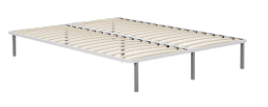 | Основание с ламелями 200*090 | Длина 200 | 90 | 8,780 | 50% | 4,390 | 3,841
 |  | Основание с ламелями 200*120 |  | 120 | 10,980 | 50% | 5,490 | 4,085
 |  | Основание с ламелями 200*140 |  | 140 | 11,580 | 50% | 5,790 | 4,404
 |  | Основание с ламелями 200*160 |  | 160 | 12,980 | 50% | 6,490 | 4,591
 |  | Основание с ламелями 200*180 |  | 180 | 14,380 | 50% | 7,190 | 5,615
 |  | Основание с ламелями 200*200 |  | 200 | 16,980 | 50% | 8,490 | 6,262
Основание с ламелями База |  | Основание с ламелями База 202*092 (200*090) | Длина 200 | 90 | 8,780 | 50% | 4,390 | 2,552
 |  | Основание с ламелями База 202*122 (200*120) |  | 120 | 10,980 | 50% | 5,490 | 3,888
 |  | Основание с ламелями База 202*142 (200*140) |  | 140 | 11,580 | 50% | 5,790 | 4,123
 |  | Основание с ламелями База 202*162 (200*160) |  | 160 | 12,980 | 50% | 6,490 | 4,358
 |  | Основание с ламелями База 202*182 (200*180) |  | 180 | 14,380 | 50% | 7,190 | 4,669
 |  | Основание с ламелями База 202*202 (200*200) |  | 200 | 16,980 | 50% | 8,490 | 4,903

Металлические кровати
Название кровати | Фото | Пример МЦ | Размер |  | Розничная цена | Скидка | Розничная цена | Оптовая цена
Элис |  | Кровать 200*090 Элис черный шагрень | Длина 200 | 90 | 24,120 | 19% | 19,489 | 14,818
 |  | Кровать 200*140 Элис черный шагрень |  | 140 | 27,324 | 19% | 22,078 | 16,782
 |  | Кровать 200*160 Элис черный шагрень |  | 160 | 28,062 | 19% | 22,674 | 17,183
 |  | Кровать 200*180 Элис черный шагрень |  | 180 | 29,016 | 19% | 23,445 | 17,821
Майли |  | Кровать 200*090 Майли черный шагрень | Длина 200 | 90 | 20,052 | 19% | 16,202 | 12,573
 |  | Кровать 200*140 Майли черный шагрень |  | 140 | 22,536 | 19% | 18,209 | 14,126
 |  | Кровать 200*160 Майли черный шагрень |  | 160 | 23,382 | 19% | 18,893 | 14,645
 |  | Кровать 200*180 Майли черный шагрень |  | 180 | 23,904 | 19% | 19,314 | 14,985

Декларации по ссылке: | https://disk.yandex.ru/d/53uDFibL4gTmRw

почта для приёма заказов |  |  |  |  |  |  | хххх@ххх.ru
номер телефона службы сервиса |  |  |  |  |  |  | 8800

Основание Askona
с 12.08 по 18.08.2026 г. включительно
ОСНОВАНИЕ ASKONA
2 категория ткани тк. Prime, тк. Dumont, тк. Velutto
Название | Фото | Наименование МЦ | Размер |  | Розничная цена до скидки | Скидка роз. | Розничная цена | Оптовая цена
ОСНОВАНИЕ ASKONA |  | Основание Askona 200*070 h-20 Тк. Dumont 08 ножка h-100 | Длина 200 | 70 | 24,959 | 45% | 13,799 | 9,777

 |  | Основание Askona 200*080 h-20 Тк. Dumont 10 ножка h-120 |  | 80 | 26,796 | 45% | 14,799 | 10,101
 |  | Основание Askona 200*090 h-20 Тк. Iris 507 ножка h-120 |  | 90 | 29,713 | 45% | 16,399 | 10,270
 |  | Основание Askona 200*100 h-20 Тк. Iris 507 ножка h-60 |  | 100 | 31,200 | 45% | 17,199 | 10,350
 |  | Основание Askona 200*120 h-20 Тк. Iris 511 ножка h-120 |  | 120 | 33,278 | 45% | 18,399 | 11,417
3 категория ткани тк. Sky Velvet, тк. Casanova, тк. Balance
Название | Фото | Наименование МЦ | Размер |  | Розничная цена до скидки | Скидка роз. | Розничная цена | Оптовая цена
ОСНОВАНИЕ ASKONA |  | Основание Askona 200*070 h-20 Тк. Sky Velvet 40 ножка h-100 | Длина 200 | 70 | 26,245 | 45% | 14,499 | 11,539
 |  | Основание Askona 200*080 h-20 Тк. Casanova Beige ножка h-120 |  | 80 | 29,680 | 45% | 16,399 | 11,662
 |  | Основание Askona 200*090 h-20 Тк. Sky Velvet 40 ножка h-120 |  | 90 | 31,243 | 45% | 17,199 | 11,837
 |  | Основание Askona 200*100 h-20 Тк. Sky Velvet 02 ножка h-60 |  | 100 | 32,805 | 45% | 18,099 | 11,914
 |  | Основание Askona 200*120 h-20 Тк. Sky Velvet 02 ножка h-60 |  | 120 | 34,992 | 45% | 19,299 | 13,141

почта для приёма заказов |  |  |  |  |  |  | хххх@ххх.ru
номер телефона службы сервиса |  |  |  |  |  |  | 8800

Малые формы
с 12.08 по 18.08.2026 г. включительно

ТУМБОЧКИ * Перед выбором ткани см лист ТРТ
Классик 2
Более подробная информация | https://disk.yandex.ru/d/AuNRyoDeawizrA
Категория ткания | Фото | Пример МЦ | Розничная цена до скидки | Розничная скидка | Розничная цена | Оптовая цена
2 категория |  | Тумбочка Классик 2 со стеклом Тк. Dumont 02 ручка хром | 9,464 | 14% | 8,099 | 6,696
3 категория |  | Тумбочка Классик 2 со стеклом Тк. Sky Velvet 03 ручка золото | 10,516 | 14% | 8,999 | 7,360
Айрис
Ткань | Фото | Пример МЦ | Розничная цена до скидки | Розничная скидка | Розничная цена | Оптовая цена
Тк. Dumont |  | Тумба Айрис Тк. Dumont 02 | 8,229 | 12% | 7,242 | 5,448
Тк. Iris |  | Тумба Айрис Тк. Iris 507 | 8,580 | 12% | 7,550 | 5,690
Тк. Casanova |  | Тумба Айрис Тк. Casanova Beige | 9,313 | 12% | 8,195 | 6,170
Тк. Sky velvet |  | Тумба Айрис Тк. Sky Velvet 03 | 10,076 | 12% | 8,867 | 6,673
Декларации по ссылке: | https://disk.yandex.ru/d/53uDFibL4gTmRw
почта для приёма заказов
номер телефона службы сервиса

ПОДУШКИ
с 12.08 по 18.08.2026 г. включительно
ПОДУШКИ
Более подробная информация по ссылке: (продукт, декларации, актуальные остатки) | https://disk.yandex.ru/d/u80U_OolqGYjDA |  |  |  |  |  |  | Прайс: Спец.прайс на аксессуары Комплектации (подушки,чехлы,одеяла) с 12.08.26
Well (Вэл) - выведена | Состав | МЦ | Размер | Розничная цена до скидки | Скидка роз. | Розничная цена | Оптовая цена
 | Ткань чехла: микрофибра (100% полиэстер) Наполнитель подушки: 100% полиэфирное волокно | Подушка 70*50 Well | 70*50 | 1,458 | 50% | 729 | 486
 |  | Подушка 68*68 Well | 68*68 | 1,678 | 50% | 839 | 559
Well 2.0 (Вэл 2.0) | Состав | МЦ | Размер | Розничная цена до скидки | Скидка роз. | Розничная цена | Оптовая цена
 | Ткань чехла: микрофибра (100% полиэстер) Наполнитель подушки: 100% полиэфирное волокно изделие поставляется в скрутке | Подушка 050*070 Well (Вэл) 2.0 | 70*50 | 1,458 | 50% | 729 | 486
 |  | Подушка 068*068 Well (Вэл) 2.0 | 68*68 | 1,678 | 50% | 839 | 559
Classic 2.0 (Классик 2.0) | Состав | МЦ | Размер | Розничная цена до скидки | Скидка роз. | Розничная цена | Оптовая цена
 | Ткань чехла: тк. тик (100% хлопок) Наполнитель подушки: икусственный лебяжий пух | Подушка 070*050 Classic 2.0 | 50x70 | 2,400 | 50% | 1,200 | 781
 |  | Подушка 070*070 Classic 2.0 | 70x70 | 3,360 | 50% | 1,680 | 1,123
Sleep Memory (Слип Мемори) | Состав | МЦ | Размер | Розничная цена до скидки | Скидка роз. | Розничная цена | Оптовая цена
 | Внешний чехол: трикотаж Coolpepe (охлаждающий эффект) 100% полиэстер Основа: пена с эффектом памяти (100% пенополиуретан) | Подушка Sleep Memory L | 58*39*14 | 7,433 | 70% | 2,230 | 1,540
 |  | Подушка Sleep Memory M | 58*39*11,5 | 6,933 | 70% | 2,080 | 1,378
Sense (Сэнс) | Состав | МЦ | Размер | Розничная цена до скидки | Скидка роз. | Розничная цена | Оптовая цена
 | Внешний чехол: трикотаж Coolpepe (охлаждающий эффект) 100% полиэстер Основа: пена с эффектом памяти (100% пенополиуретан) | Подушка Sense | 59*39*9/11 | 7,233 | 70% | 2,170 | 1,508
Dune (Дюна) | Состав | МЦ | Размер | Розничная цена до скидки | Скидка роз. | Розничная цена | Оптовая цена
 | Ткань чехла: тк. микрофибра (100% полиэстер) Наполнитель подушки: "верблюжий пух" (30% верблюжья шерсть, 70% силиконовые волокна) | Подушка Dune | 50*68 | 3,883 | 40% | 2,330 | 1,692
Adapt Spring (Адапт Спринг) | Состав | МЦ | Размер | Розничная цена до скидки | Скидка роз. | Розничная цена | Оптовая цена
 | Внешний чехол: тк. трикотаж PILLOW вискоза Наполнитель: блок независимых мини-пружин + полиэфирное волокно (100% полиэфир) Внутренний чехол: тк. микрофибра (100 % полиэстер) | Подушка Adapt Spring | 70x50 | 4,960 | 50% | 2,480 | 1,631
Aerobamboo (Аэробамбу) | Состав | МЦ | Размер | Розничная цена до скидки | Скидка роз. | Розничная цена | Оптовая цена
 | Ткань чехла: микрофибра (100% полиэстер) Наполнитель: аэробамбук (90% полиэфирное волокно, 10% волокно бамбука) | Подушка Aerobamboo | 50*70 | 2,031 | 35% | 1,320 | 871
Aerobamboo Plus (Аэробамбу Плюс) | Состав | МЦ | Размер | Розничная цена до скидки | Скидка роз. | Розничная цена | Оптовая цена
 | Ткань чехла: микрофибра, стеганая на синтепоне (100% полиэстер) Наполнитель подушки: аэробамбук (10% волокно бамбука, 90% полиэфирное волокно) | Подушка Aerobamboo Plus | 68*68 | 3,062 | 35% | 1,990 | 1,267
Ecobamboo (Экобамбу) | Состав | МЦ | Размер | Розничная цена до скидки | Скидка роз. | Розничная цена | Оптовая цена
 | Ткань чехла: тк. Tencel Наполнитель: аэробамбук (10% бамбук, 90% полиэфирное волокно) | Подушка Ecobamboo | 50х70 | 4,520 | 50% | 2,260 | 1,456
Tonus (Тонус) | Состав | МЦ | Размер | Розничная цена до скидки | Скидка роз. | Розничная цена | Оптовая цена
 | Внешний чехол: верхняя сторона: трикотаж (60% полиэстер, 40% полиамид) нижняя сторона: трикотаж (99% полиэстер, 1% эластан) Внутренний чехол: 100% полиэстер Основа: пена с памятью формы с охлаждающей пластиной (100% пенополиуретан) | Подушка Tonus | 59х38х11,5 | 9,250 | 40% | 5,550 | 3,549
Relax 2.0 (Релакс 2.0) | Состав | МЦ | Размер | Розничная цена до скидки | Скидка роз. | Розничная цена | Оптовая цена
 | Ткань чехла: микрофибра (100% полиэстер) Наполнитель: латексная крошка (70% латексная крошка, 30% полиэфирное волокно) | Подушка Relax 2.0 | 50х70 | 2,771 | 30% | 1,940 | 1,233
Ergo Cool (Эрго Кул) | Состав | МЦ | Размер | Розничная цена до скидки | Скидка роз. | Розничная цена | Оптовая цена
 | Внешний чехол: тк. трикотаж Coolpepe (с охлаждающим эффектом) 100% полиэстер Наполнитель: пена с памятью формы Taktile (100% пенополиуретан) | Подушка Ergo Cool | 60x40х9/11 | 6,133 | 40% | 3,680 | 2,347
Coolness (Кулнэсс) | Состав | МЦ | Размер | Розничная цена до скидки | Скидка роз. | Розничная цена | Оптовая цена
 | Съемный чехол: тк. трикотаж Coolpepe (с охлаждающим эффектом) 100% полиэстер Внутренний чехол: 100% полиэстер Основа: инновационный материал Taktile (100% пенополиуретан) | Подушка Coolness S | 60x40х9 S | 5,600 | 40% | 3,360 | 2,140
 |  | Подушка Coolness M | 60x40х11,5 M | 5,600 | 40% | 3,360 | 2,183
 |  | Подушка Coolness L | 60x40х14 L | 5,600 | 40% | 3,360 | 2,183
Downy (Дауни) | Состав | МЦ | Размер | Розничная цена до скидки | Скидка роз. | Розничная цена | Оптовая цена
 | Ткань чехла: тк. тик (100% хлопок) Наполнитель: 40% пух, 60% перо | Подушка Downy | 50*70 | 9,236 | 45% | 5,080 | 2,957
Moxie (Мокси) | Состав | МЦ | Размер | Розничная цена до скидки | Скидка роз. | Розничная цена | Оптовая цена
 | Внешний чехол: 1 сторона: трикотаж 51.5% полиэтилен, 48.5% полиэстер (100 % ПЭТ); 2 сторона: трикотаж 99 % полиэстер, 1% спандекс Наполнитель: пена с эффектом памяти | Подушка Moxie | 43x65*13 | 7,257 | 30% | 5,080 | 3,210
Control (Контрол) | Состав | МЦ | Размер | Розничная цена до скидки | Скидка роз. | Розничная цена | Оптовая цена
 | Внешний чехол: тк. трикотаж (20% хлопок, 80% полиэстер) Бурлет: 3D сетка (100% полиэстер) Основа: вязкоэластичная пена с эффектом памяти (100% пенополиуретан) | Подушка Control | 60*40*14 | 6,383 | 40% | 3,830 | 2,296
Halal Denge (Дэнге) | Состав | МЦ | Размер | Розничная цена до скидки | Скидка роз. | Розничная цена | Оптовая цена
 | Ткань чехла: тк. тик (100% хлопок) Наполнитель: аэробамбук (10% волокна бамбука, 90% полиэфирное волокно) | Подушка 050*070 Halal Denge | 50*70 | 3,067 | 40% | 1,840 | 1,189
Halal Sahih (Сахих) | Состав | МЦ | Размер | Розничная цена до скидки | Скидка роз. | Розничная цена | Оптовая цена
 | Ткань чехла: тк. Tencel Наполнитель: аэробамбук (10% волокна бамбука, 90% полиэфирное волокно) | Подушка 050*070 Halal Sahih | 50*70 | 7,143 | 65% | 2,500 | 1,787

почта для приёма заказов | хххх@ххх.ru
номер телефона службы сервиса | 8800

ЧЕХЛЫ,ОДЕЯЛА
с 12.08 по 18.08.2026 г. включительно
ЗАЩИТНЫЕ ЧЕХЛЫ
Более подробная информация по ссылке: (продукт, декларации, актуальные остатки) | https://disk.yandex.ru/d/u80U_OolqGYjDA |  |  |  |  |  |  |  | Прайс: Спец.прайс на аксессуары Комплектации (подушки,чехлы,одеяла) с 12.08.26
Just (Джаст) | Состав | Наименование МЦ | Размер |  | Розничная цена до скидки | Скидка роз. | Розничная цена | Оптовая цена
 | Верхний слой: трикотаж Micro Peach Микро Пич) 100% полиэстер Водонепроницаемый защитный слой (TPU) Крепление: 4 резинки | Чехол на матрас 190*080 Just | 190 | 80 | 1,606 | 35% | 1,050 | 699
 |  | Чехол на матрас 190*090 Just |  | 90 | 1,804 | 35% | 1,180 | 776
 |  | Чехол на матрас 200*080 Just | длина 200 | 80 | 1,804 | 35% | 1,180 | 776
 |  | Чехол на матрас 200*090 Just |  | 90 | 1,972 | 35% | 1,290 | 854
 |  | Чехол на матрас 200*140 Just |  | 140 | 2,324 | 35% | 1,520 | 1,011
 |  | Чехол на матрас 200*160 Just |  | 160 | 2,523 | 35% | 1,650 | 1,090
 |  | Чехол на матрас 200*180 Just |  | 180 | 2,691 | 35% | 1,760 | 1,167
Normal (Нормал) | Состав | Наименование МЦ | Размер |  | Розничная цена до скидки | Скидка роз. | Розничная цена | Оптовая цена
 | Верхний слой: тк. махра (70% хлопок, 30% полиэстер) Водонепроницаемый защитный слой (TPU) Крепление: 4 резинки | Чехол 190*080 Normal | 190 | 80 | 1,945 | 27% | 1,420 | 894
 |  | Чехол 190*090 Normal |  | 90 | 2,014 | 27% | 1,470 | 928
 |  | Чехол 200*080 Normal | длина 200 | 80 | 2,137 | 27% | 1,560 | 988
 |  | Чехол 200*090 Normal |  | 90 | 2,260 | 27% | 1,650 | 1,044
 |  | Чехол 200*140 Normal |  | 140 | 2,863 | 27% | 2,090 | 1,317
 |  | Чехол 200*160 Normal |  | 160 | 3,068 | 27% | 2,240 | 1,415
 |  | Чехол 200*180 Normal |  | 180 | 3,452 | 27% | 2,520 | 1,586
Halal Raha (Раха) | Состав | Наименование МЦ | Размер |  | Розничная цена до скидки | Скидка роз. | Розничная цена | Оптовая цена
 | Верхний слой: тк. трикотаж (100% полиэстер) Водонепроницаемый защитный слой (TPU) Боковая часть: 100 % полиэстер | Чехол 200*090 Halal Raha | Длина 200 | 90 | 4,200 | 60% | 1,680 | 1,052
 |  | Чехол 200*140 Halal Raha |  | 140 | 4,900 | 60% | 1,960 | 1,226
 |  | Чехол 200*160 Halal Raha |  | 160 | 5,650 | 60% | 2,260 | 1,400
 |  | Чехол 200*180 Halal Raha |  | 180 | 6,375 | 60% | 2,550 | 1,583
 |  | Чехол 200*200 Halal Raha |  | 200 | 7,000 | 60% | 2,800 | 1,756
Reference Protection (Референс Протэкшн) ЛИМИТИРОВАННОЕ ПРЕДЛОЖЕНИЕ | Состав | Наименование МЦ | Размер |  | Розничная цена до скидки | Скидка роз. | Розничная цена | Оптовая цена
 | Верхний слой: махра (70% хлопок, 30% полиэстер) Защитный слой: 100% полиуретан, обработка TPU (термопластичная обработка) Боковая часть: сетка (100% полиэстер), высота 33 см | Чехол 200*080 Reference Protection | длина 200 | 80 | 5,848 | 67% | 1,930 | 1,554 | количество ограничено
 |  | Чехол 200*120 Reference Protection |  | 120 | 7,485 | 67% | 2,470 | 1,987 | количество ограничено
 |  | Чехол 200*140 Reference Protection |  | 140 | 7,999 | 67% | 2,640 | 2,024 | количество ограничено
 |  | Чехол 200*180 Reference Protection |  | 180 | 9,310 | 67% | 3,072 | 2,357 | количество ограничено
Halal Saflik (Сафлык) | Состав | Наименование МЦ | Размер |  | Розничная цена до скидки | Скидка роз. | Розничная цена | Оптовая цена
 | Верхний слой: тк. махра (70% хлопок, 30% полиэстер) Водонепроницаемый защитный слой (TPU) Крепление: 4 резинки | Чехол 200*090 Halal Saflik | длина 200 | 90 | 3,327 | 45% | 1,830 | 1,149
 |  | Чехол 200*140 Halal Saflik |  | 140 | 4,182 | 45% | 2,300 | 1,448
 |  | Чехол 200*160 Halal Saflik |  | 160 | 4,491 | 45% | 2,470 | 1,557
 |  | Чехол 200*180 Halal Saflik |  | 180 | 5,036 | 45% | 2,770 | 1,745
 |  | Чехол 200*200 Halal Saflik |  | 200 | 5,582 | 45% | 3,070 | 1,932
Halal Himaya (Химая) | Состав | Наименование МЦ | Размер |  | Розничная цена до скидки | Скидка роз. | Розничная цена | Оптовая цена
 | Верхний слой: ткань махровая (70% хлопок,30% полиэстер) Водонепроницаемый защитный слой (TPU) Боковая часть: 100 % полиэстер | Чехол на матрас 200*080*035,6 Halal Himaya | длина 200 | 80 | 5,817 | 40% | 3,490 | 2,140
 |  | Чехол на матрас 200*090*035,6 Halal Himaya |  | 90 | 6,167 | 40% | 3,700 | 2,270
 |  | Чехол на матрас 200*140*035,6 Halal Himaya |  | 140 | 7,583 | 40% | 4,550 | 2,791
 |  | Чехол на матрас 200*160*035,6 Halal Himaya |  | 160 | 7,633 | 40% | 4,580 | 2,806
 |  | Чехол на матрас 200*180*035,6 Halal Himaya |  | 180 | 7,817 | 40% | 4,690 | 2,880
 |  | Чехол на матрас 200*200*035,6 Halal Himaya |  | 200 | 8,383 | 40% | 5,030 | 3,081
Tricot (Трикот) | Состав | Наименование МЦ | Размер |  | Розничная цена до скидки | Скидка роз. | Розничная цена | Оптовая цена
 | Верхний слой: тк. трикотаж 100% Tencel Водонепроницаемый защитный слой (TPU) Боковая часть: 100 % полиэстер | Чехол 190*080*35,6 Tricot | 190 | 80 | 3,509 | 45% | 1,930 | 1,280
 |  | Чехол 190*090*35,6 Tricot |  | 90 | 3,727 | 45% | 2,050 | 1,353
 |  | Чехол 200*080*35,6 Tricot | длина 200 | 80 | 3,564 | 45% | 1,960 | 1,296
 |  | Чехол 200*090*35,6 Tricot |  | 90 | 3,800 | 45% | 2,090 | 1,379
 |  | Чехол 200*120*35,6 Tricot |  | 120 | 4,073 | 45% | 2,240 | 1,478
 |  | Чехол 200*140*35,6 Tricot |  | 140 | 4,891 | 45% | 2,690 | 1,781
 |  | Чехол 200*160*35,6 Tricot |  | 160 | 6,327 | 45% | 3,480 | 2,302
 |  | Чехол 200*180*35,6 Tricot |  | 180 | 7,364 | 45% | 4,050 | 2,684
Local (Локал) | Состав | Наименование МЦ | Размер |  | Розничная цена до скидки | Скидка роз. | Розничная цена | Оптовая цена
 | Верхний слой: тк. махра (70% хлопок, 30% полиэстер) Водонепроницаемый защитный слой (TPU) Боковая часть: 100 % полиэстер | Чехол 190*080*35,6 local | 190 | 80 | 5,328 | 42% | 3,090 | 1,879
 |  | Чехол 190*090*35,6 local |  | 90 | 5,707 | 42% | 3,310 | 2,009
 |  | Чехол 200*080*35,6 local | длина 200 | 80 | 5,672 | 42% | 3,290 | 1,995
 |  | Чехол 200*090*35,6 local |  | 90 | 6,017 | 42% | 3,490 | 2,118
 |  | Чехол 200*120*35,6 local |  | 120 | 6,828 | 42% | 3,960 | 2,404
 |  | Чехол 200*140*35,6 local |  | 140 | 7,379 | 42% | 4,280 | 2,603
 |  | Чехол 200*160*35,6 local |  | 160 | 7,431 | 42% | 4,310 | 2,619
 |  | Чехол 200*180*35,6 local |  | 180 | 7,621 | 42% | 4,420 | 2,689
Детский чехол Kids Terry (Кидс Терри) | Состав | Наименование МЦ | Размер |  | Розничная цена до скидки | Скидка роз. | Розничная цена | Оптовая цена
 | Верхний слой: тк. махра (70% хлопок, 30% полиэстер) Водонепроницаемый защитный слой (TPU) Боковая часть: 100 % полиэстер | Чехол на матрас 120*060*017 Kids Terry | 120*060*017 |  | 2,280 | 17% | 1,890 | 1,208
 |  | Чехол на матрас 200*080*023 Kids Terry | 200*080*023 |  | 3,571 | 18% | 2,940 | 1,748
Чехол на подушку Just (Джаст) | Состав | Наименование МЦ | Размер |  | Розничная цена до скидки | Скидка роз. | Розничная цена | Оптовая цена
 | Верхний слой: тк. трикотаж Micro Peach (Микро Пич) 100% полиэстер Водонепроницаемый защитный слой (TPU) Потайная Молния | Чехол на подушку 070*050 Just | 50 | 70 | 885 | 35% | 575 | 327
 |  | Чехол на подушку 070*070 Just | 70 | 70 | 1,131 | 35% | 735 | 491
ОДЕЯЛА
Aerobamboo (Аэробамбу) | Состав | Наименование МЦ | Размер |  | Розничная цена до скидки | Скидка роз. | Розничная цена | Оптовая цена
 | Ткань чехла: тк. микрофибра (100% полиэстер) Наполнитель: 15% волокно на основе эвкалипта, 85% полиэфирное волокно Плотность наполнителя: 180г/м2 | Одеяло 205*140 Aerobamboo | 205 | 140 | 5,060 | 50.00% | 2,530 | 1,572
 |  | Одеяло 220*200 Aerobamboo | 220 | 200 | 6,860 | 50.00% | 3,430 | 2,143
Optima (Оптима) | Состав | Наименование МЦ | Размер |  | Розничная цена до скидки | Скидка роз. | Розничная цена | Оптовая цена
 | Ткань чехла: тк. микрофибра, 100% полиэстер Наполнитель: полиэфирное волокно Плотность наполнителя: 180г/м2 | Одеяло 205*140 Optima | 205 | 140 | 3,550 | 60.00% | 1,420 | 978
 |  | Одеяло 220*200 Optima | 220 | 200 | 4,900 | 60.00% | 1,960 | 1,349
Optima (Оптима) 2.0 | Состав | Наименование МЦ | Размер |  | Розничная цена до скидки | Скидка роз. | Розничная цена | Оптовая цена
 | Ткань чехла: тк. микрофибра, 100% полиэстер Наполнитель: полиэфирное волокно Плотность наполнителя: 180г/м2 изделие поставляется в скрутке | Одеяло 205*140 Optima (Оптима) 2.0 | 205 | 140 | 3,550 | 60.00% | 1,420 | 978
 |  | Одеяло 220*200 Optima (Оптима) 2.0 | 220 | 200 | 4,900 | 60.00% | 1,960 | 1,349
Halal Hava (Хава) | Состав | Наименование МЦ | Размер |  | Розничная цена до скидки | Скидка роз. | Розничная цена | Оптовая цена
 | Ткань чехла: тк. микрофибра (100% полиэстер) Наполнитель: 15% эвкалиптовое волокно, 85% полиэфирное волокно Плотность наполнителя: 180г/м2 | Одеяло 205*140 Halal Hava | 205 | 140 | 6,760 | 50.00% | 3,380 | 2,268
 |  | Одеяло 205*172 Halal Hava | 205 | 172 | 7,180 | 50.00% | 3,590 | 2,358
 |  | Одеяло 220*200 Halal Hava | 220 | 200 | 9,580 | 50.00% | 4,790 | 3,143
Puffy (Паффи) | Состав | Наименование МЦ | Размер |  | Розничная цена до скидки | Скидка роз. | Розничная цена | Оптовая цена
 | Ткань чехла: тк. микрофибра (100% полиэстер) Наполнитель: 100% полое полиэфирное волокно Плотность наполнителя: 400г/м2 | Одеяло 205*140 Puffy | 205 | 140 | 7,556 | 55.00% | 3,400 | 1,990
 |  | Одеяло 205*172 Puffy | 205 | 172 | 8,800 | 55.00% | 3,960 | 2,322
 |  | Одеяло 220*200 Puffy | 220 | 200 | 10,911 | 55.00% | 4,910 | 2,876
Heat (Хит) | Состав | Наименование МЦ | Размер |  | Розничная цена до скидки | Скидка роз. | Розничная цена | Оптовая цена
 | Ткань чехла: тк. микрофибра (100% полиэстер) Наполнитель: 100% полиэфирное волокно Плотность наполнителя: 280 г/м2 | Одеяло 205*140 Heat | 205 | 140 | 5,291 | 45.00% | 2,910 | 1,745
 |  | Одеяло 205*172 Heat | 205 | 172 | 6,164 | 45.00% | 3,390 | 2,034
 |  | Одеяло 220*200 Heat | 220 | 200 | 7,709 | 45.00% | 4,240 | 2,538

Cotton (Коттон) | Состав | Наименование МЦ | Размер |  | Розничная цена до скидки | Скидка роз. | Розничная цена | Оптовая цена
 | Ткань чехла: тк. тик (100% хлопок) Наполнитель: холлотек хлопок (15% хлопковое волокно, 85% полиэфирное волокно) Плотность наполнителя: 190 г/м2 | Одеяло 205*140 Cotton (Коттон) | 205 | 140 | 6,729 | 30.00% | 4,710 | 3,096
 |  | Одеяло 205*172 Cotton (Коттон) | 205 | 172 | 8,086 | 30.00% | 5,660 | 3,717
 |  | Одеяло 220*200 Cotton (Коттон) | 220 | 200 | 9,900 | 30.00% | 6,930 | 4,564

почта для приёма заказов | хххх@ххх.ru
номер телефона службы сервиса | 8800

